Баг-репорты
ID | Название БР | Приоритет | Статус | Предусловия | Шаги воспроизведения | Ожидаемый результат | Фактический результат | Окружение
БР1 | Текст плейсхолдера в поле "Номер заказа" - "Введите номер заказа" | Желательный | Открыт | Запустить приложение "Яндекс Самокат" | 1. Нажать на кнопку "Статус заказа" | Текст плейсхолдера в поле "Номер заказа" - "Номер заказа" | Текст плейсхолдера в поле "Номер заказа" - "Введите номер заказа" | ОС Windows 11 Pro Яндекс.Браузер Версия 26.6.1.1039 (1280x720); Google Chrome Версия 150.0.7871.115 (1920x1080)
БР2 | Лишняя кнопка "Go" справа от поля "Номер заказа" | Стандартный | Открыт | Запустить приложение "Яндекс Самокат" | 1. Нажать на кнопку "Статус заказа" | Поле ввода "Номер заказа" расположено в правом верхнем углу экрана | Поле ввода "Номер заказа" расположено в правом верхнем углу экрана слева от кнопки "Go" | ОС Windows 11 Pro Яндекс.Браузер Версия 26.6.1.1039 (1280x720); Google Chrome Версия 150.0.7871.115 (1920x1080)
БР3 | Не начинается валидация поля "Номер заказа" при нажатии кнопки Enter | Блокирующий | Открыт | Запустить приложение "Яндекс Самокат" | 1. Нажать на кнопку "Статус заказа" 2. Ввести номер заказа 3. Нажать кнопку Enter на клавиатуре | Начинается валидация поля "Номер заказа" | Реакции на кнопку Enter нет, валидация поля не начинается | ОС Windows 11 Pro Яндекс.Браузер Версия 26.6.1.1039 (1280x720); Google Chrome Версия 150.0.7871.115 (1920x1080)
БР4 | Текст не переносится на вторую строку при длинном значении в поле "Фамилия" при просмотре данных пользователя на экране "Статус заказа" | Стандартный | Открыт | 1. Запустить приложение "Яндекс Самокат" 2. Создать заказ 3. Перейти в окно "Статус заказа" | 1. Ввести корректный номер заказа 2. Нажать на кнопку "Посмотреть" 3. Через Devtools сменить фамилию на "Ивановаааааааааааааааааааааааааааааа" 4. Посметреть как отображается фамилия | Фамилия отображается в две строки | Фамилия отображается в одну строку, текс заезжает на наименование поля | ОС Windows 11 Pro Яндекс.Браузер Версия 26.6.1.1039 (1280x720); Google Chrome Версия 150.0.7871.115 (1920x1080) | 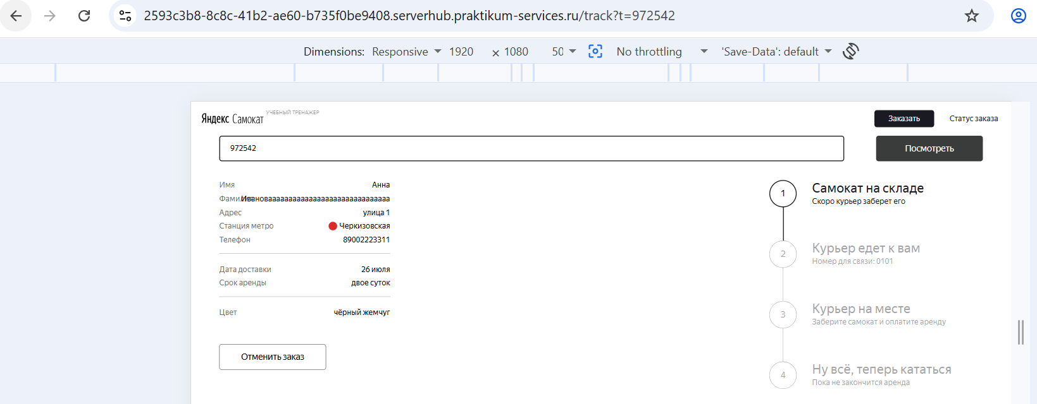
БР5 | При длинном имени курьера текст не переносится на вторую строку | Стандартный | Открыт | 1. Запустить приложение "Яндекс Самокат" 2. Создать заказ 3. Перейти в окно "Статус заказа" 4. Создать курьера через API | 1. Принять заказ курьером в приложении 2. Через Devtools сменить имя курьера на "saskeееееееееееееееееееееееееееееееееееее" 3. Обновить страницу "Статус заказа" 4. Посмотреть цепочку статусов заказа | Имя курьера перенесено на вторую строку | Имя курьера не перенесено на вторую строку | ОС Windows 11 Pro Яндекс.Браузер Версия 26.6.1.1039 (1280x720); Google Chrome Версия 150.0.7871.115 (1920x1080) | 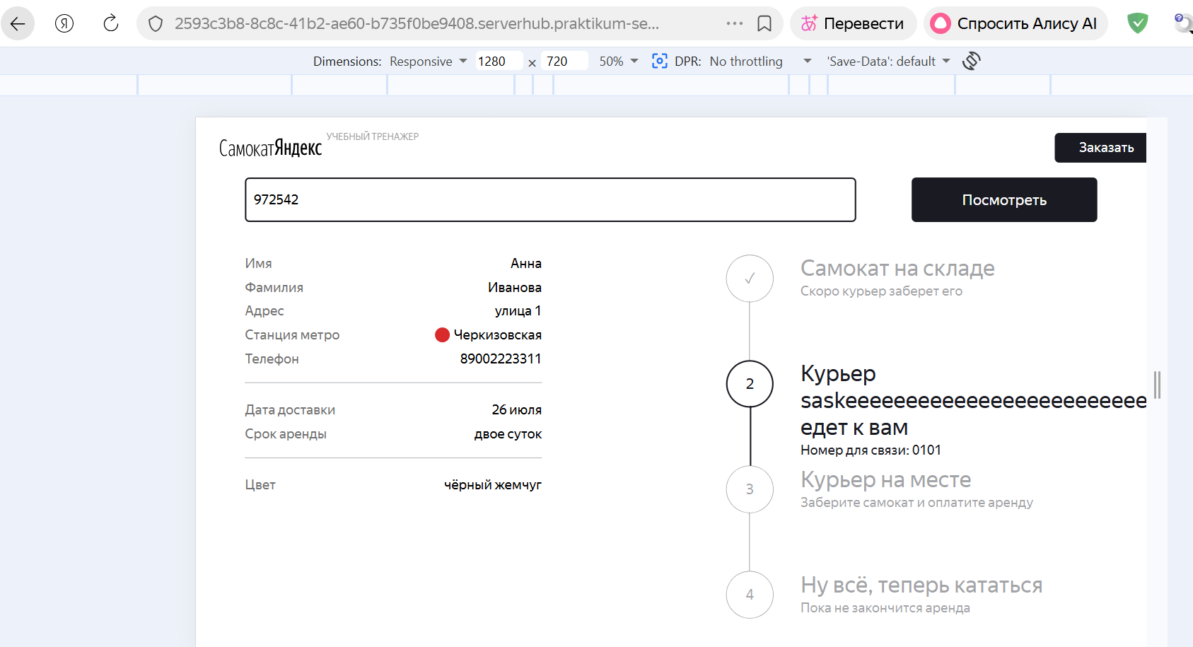
БР6 | После принятия заказа курьером логотип "Яндекс Самокат" сменился на "Самокат Яндекс" | Желательный | Открыт | 1. Запустить приложение "Яндекс Самокат" 2. Создать заказ 3. Перейти в окно "Статус заказа" 4. Создать курьера через API | 1. Принять заказ курьером в приложении 2. Обновить страницу "Статус заказа" 3. Посмотреть цепочку статусов заказа | логотип "Яндекс Самокат" | логотип "Самокат Яндекс" | ОС Windows 11 Pro Яндекс.Браузер Версия 26.6.1.1039 (1280x720); Google Chrome Версия 150.0.7871.115 (1920x1080) | 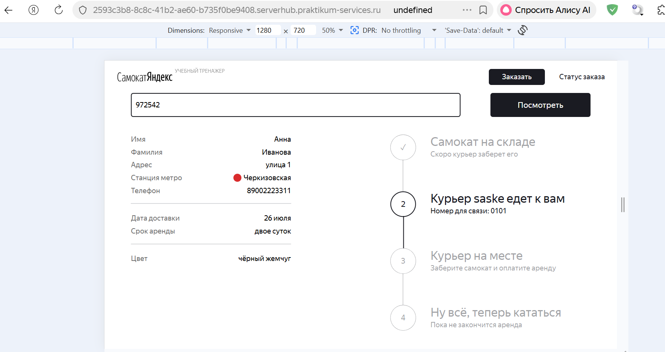
БР7 | Статус "Курьер на месте" не становится активным при нажатии курьером кнопки "Завершить" у себя в приложении | Критический | Открыт | 1. Запустить приложение "Яндекс Самокат" 2. Создать заказ 3. Перейти в окно "Статус заказа" 4. Создать курьера через API | 1. Принять заказ курьером в приложении 2. Завершить заказ курьером в приложении 3. Обновить страницу "Статус заказа" 4. Посмотреть цепочку статусов заказа | Статус "Курьер на месте" стал активным | Статус "Курьер на месте" не стал активным, отображается Курьер [Имя] едет к вам | ОС Windows 11 Pro Яндекс.Браузер Версия 26.6.1.1039 (1280x720); Google Chrome Версия 150.0.7871.115 (1920x1080)
БР8 | В текст всплывающего окна при отмене заказа не хватает точки "Заказ отменён Возвращайтесь, мы всегда вас ждём :)" | Желательный | Открыт | 1. Запустить приложение "Яндекс Самокат" 2. Создать заказ 3. Перейти в окно "Статус заказа" | 1. Нажать на кнопку "Отменить заказ" 2. Нажать на кнопку "Отменить" 3. Посмотреть на всплывающее окно | Текст сплывающего окна "Заказ отменён. Возвращайтесь, мы всегда вас ждём :)" | Текст сплывающего окна "Заказ отменён Возвращайтесь, мы всегда вас ждём :)" | ОС Windows 11 Pro Яндекс.Браузер Версия 26.6.1.1039 (1280x720); Google Chrome Версия 150.0.7871.115 (1920x1080) | 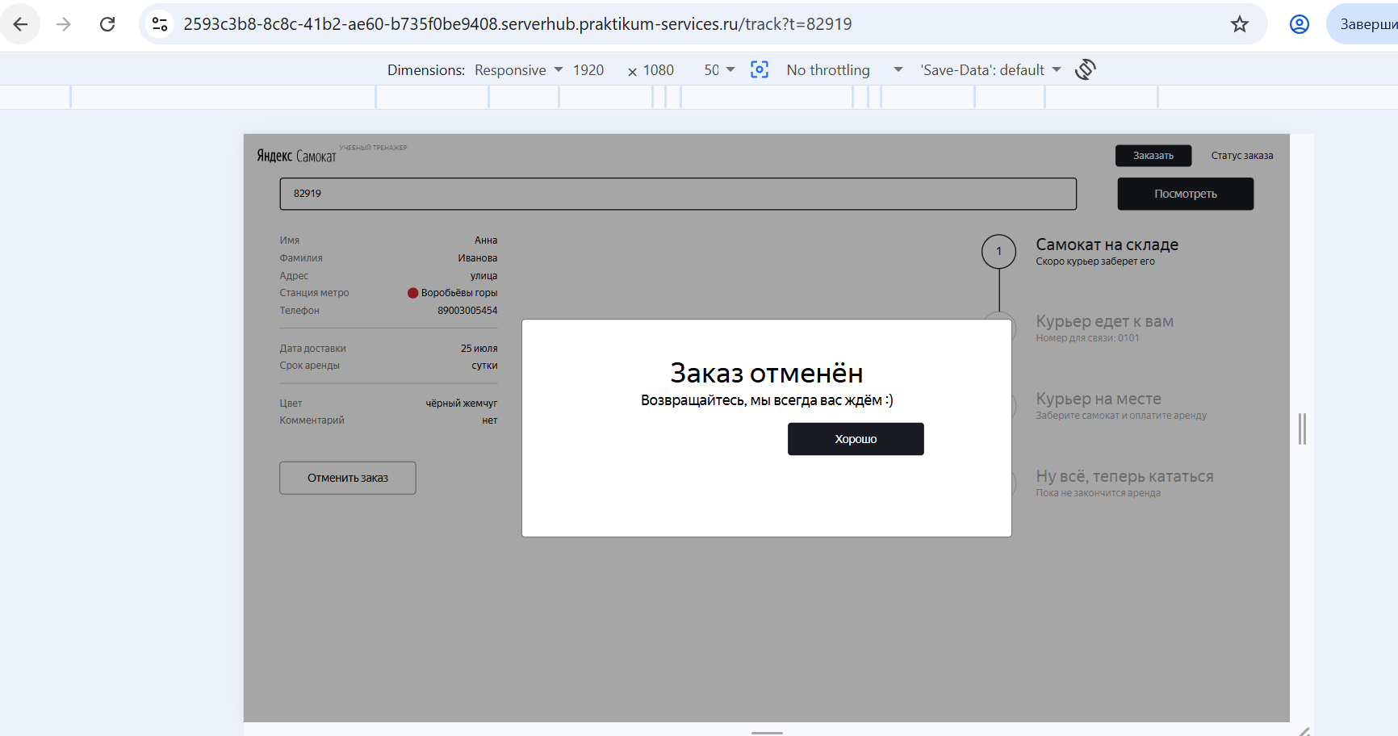
БР9 | После отмены заказа заказ не удален, его можно найти в системе | Критический | Открыт | 1. Запустить приложение "Яндекс Самокат" 2. Создать заказ 3. Перейти в окно "Статус заказа" 4. Отменить заказ | 1. Повторно ввести номер заказа | Отменённый заказ удален из системы. Посмотреть его невозможно | Заказ из системы не удален. При повторном введении номера заказа открывается окно с данными заказа | ОС Windows 11 Pro Яндекс.Браузер Версия 26.6.1.1039 (1280x720); Google Chrome Версия 150.0.7871.115 (1920x1080)
БР10 | Кнопка "Отменить заказ" исчезает с экрана "Статус заказа" если курьер принял заказ в приложении | Стандартный | Открыт | "1. Запустить приложение ""Яндекс Самокат"" 2. Создать заказ 3. Перейти в окно ""Статус заказа"" 4. Создать курьера через API" | 1. Принять заказ курьером в приложении 2. Обновить страницу "Статус заказа" | Кнопка "Отменить заказа" некликабельна | Кнопки "Отменить заказа" нет | ОС Windows 11 Pro Яндекс.Браузер Версия 26.6.1.1039 (1280x720); Google Chrome Версия 150.0.7871.115 (1920x1080) | 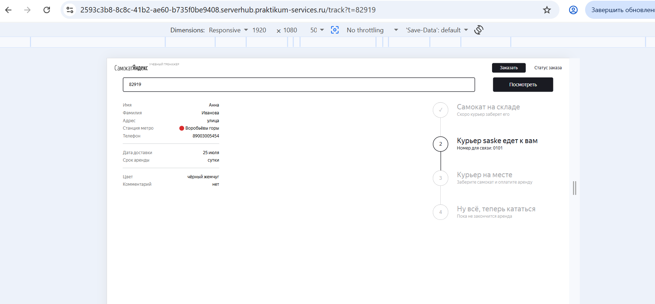
БР11 | Текст наименования поля "Дата доставки" вместо "Когда привезём" | Стандартный | Открыт | 1. Запустить приложение "Яндекс Самокат" 2. Создать заказ 3. Перейти в окно "Статус заказа" | 1. Посмотреть на блок с данными пользователя | Текст наименования поля "Когда привезём" | Текст наименования поля "Дата доставки" | ОС Windows 11 Pro Яндекс.Браузер Версия 26.6.1.1039 (1280x720); Google Chrome Версия 150.0.7871.115 (1920x1080)
БР12 | Текст сообщения об ошибке при некорректном номере заказа без точки после слова "нет" - "Такого заказа нет Точно верный номер?" | Желательный | Открыт | 1. Запустить приложение "Яндекс Самокат" 2. Создать заказ 3. Перейти в окно "Статус заказа" | 1. В поле номера заказа ввести невалидный номер 2. Нажать кнопку "Посмотреть" | Текст сообщения об ошибке "Такого заказа нет. Точно верный номер?" | Текст сообщения об ошибке "Такого заказа нет Точно верный номер?" | ОС Windows 11 Pro Яндекс.Браузер Версия 26.6.1.1039 (1280x720); Google Chrome Версия 150.0.7871.115 (1920x1080)
БР13 | Изображение под сообщением об ошибке не соответствует макету (отсутствует дорога) | Желательный | Открыт | 1. Запустить приложение "Яндекс Самокат" 2. Создать заказ 3. Перейти в окно "Статус заказа" | 1. В поле номера заказа ввести невалидный номер 2. Нажать кнопку "Посмотреть" | Под сообщением об ошибке расположена картинка сломанного самоката лежащего на дороге | Под сообщением об ошибке расположена картинка сломанного самоката | ОС Windows 11 Pro Яндекс.Браузер Версия 26.6.1.1039 (1280x720); Google Chrome Версия 150.0.7871.115 (1920x1080)
БР14 | Система не принимает валидное значение с "-" в поле "Имя" экрана "Сделать заказ" формы "Для кого самокат" | Стандартный | Открыт | 1. Запустить приложение "Яндекс Самокат" 2. Нажать кнопку "Заказать" в лендинге | 1. В поле "Имя" ввести валидное значение "Анна-Мария" 2. Снять фокус с поля | Значение принимается системой | Поле ввода подсвечивается красным. Текст ошибки «Введите корректное имя» | 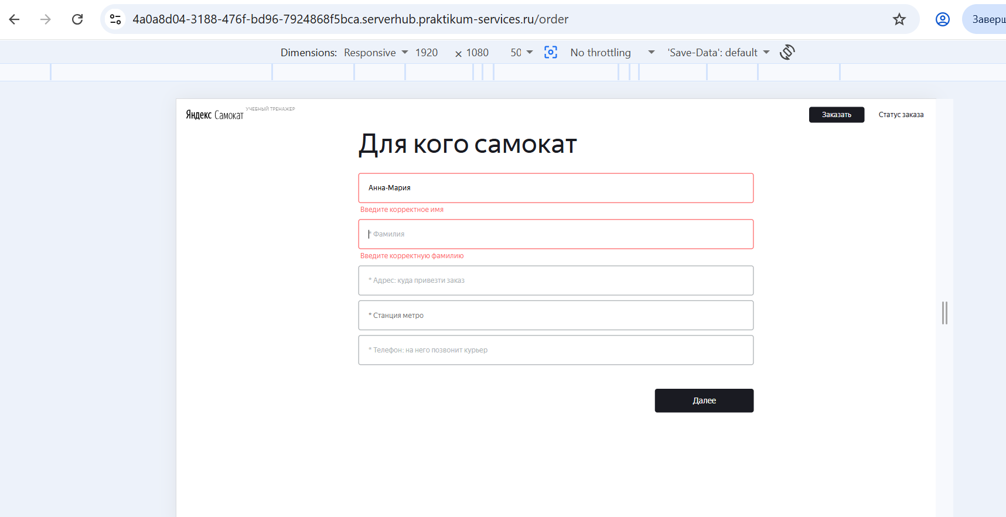 ОС Windows 11 Pro Яндекс.Браузер Версия 26.6.1.1039 (1280x720); Google Chrome Версия 150.0.7871.115 (1920x1080) |  | 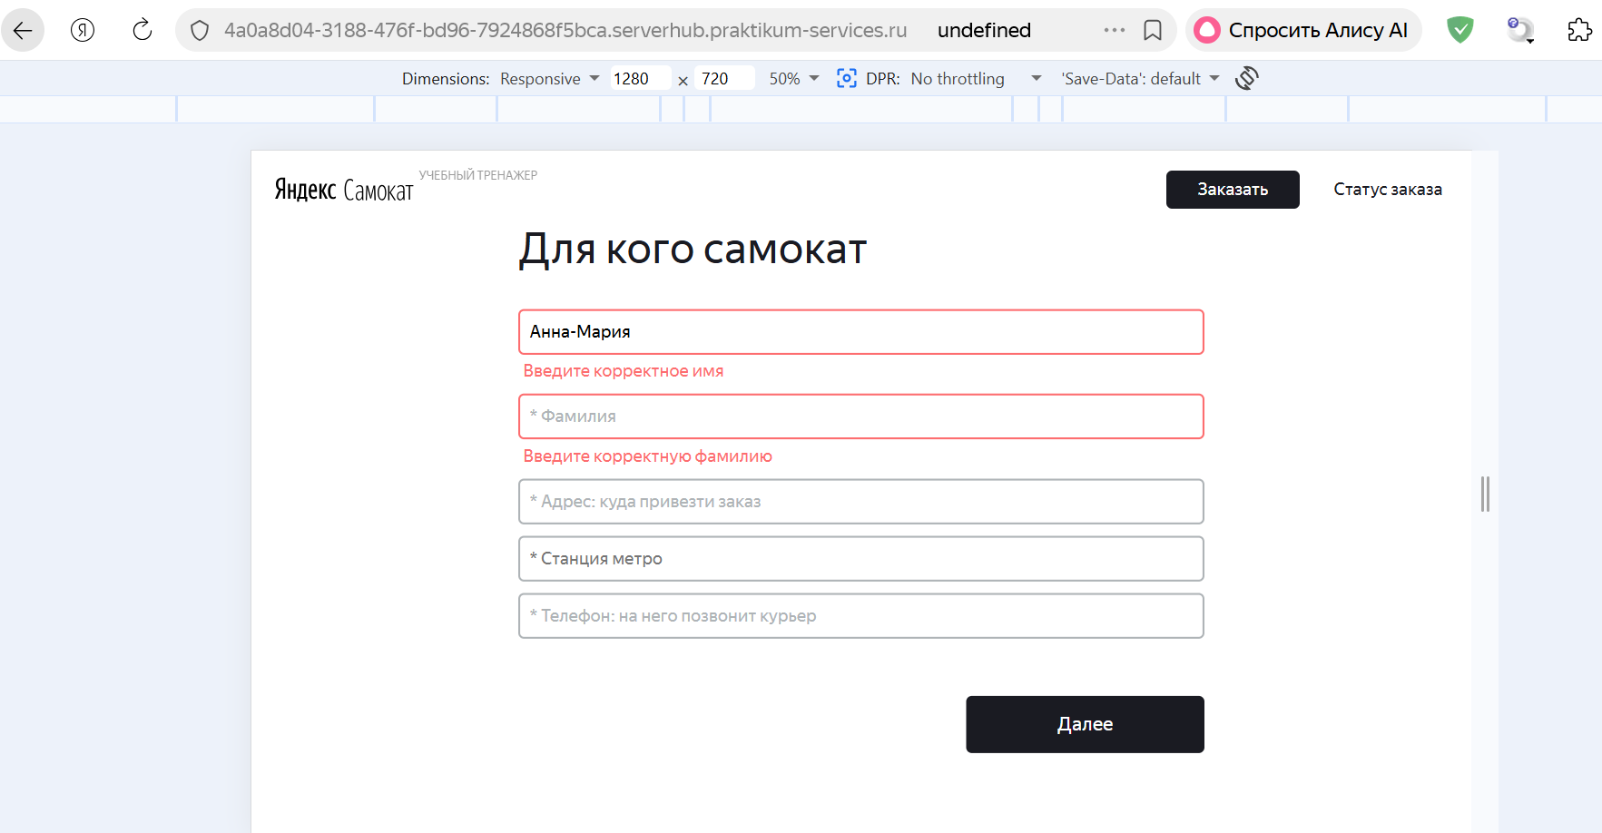
БР15 | Система не принимает валидное значение 50 симоволов в поле "Адрес" экрана "Сделать заказ" формы "Для кого самокат" | Критический | Открыт | 1. Запустить приложение "Яндекс Самокат" 2. Нажать кнопку "Заказать" в лендинге | 1. В поле "Адрес" ввести валидное значение "ДомДомДомДомДомДомДомДомДомДомДомДомДомДомДомДомДо" (50 символов) 2. Снять фокус с поля | Значение принимается системой | Поле ввода подсвечивается красным. Текст ошибки «Введите корректный адрес» | ОС Windows 11 Pro Яндекс.Браузер Версия 26.6.1.1039 (1280x720); Google Chrome Версия 150.0.7871.115 (1920x1080) | 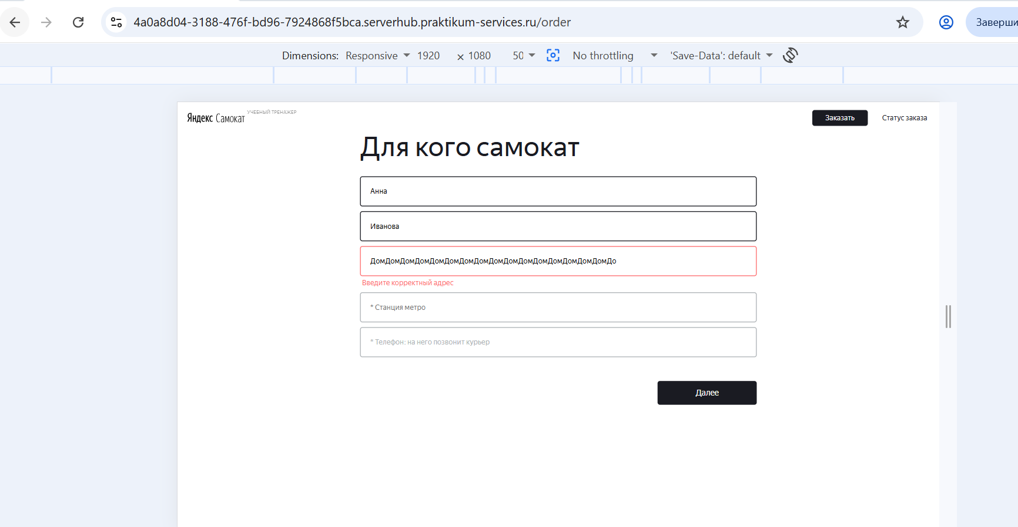 |  | 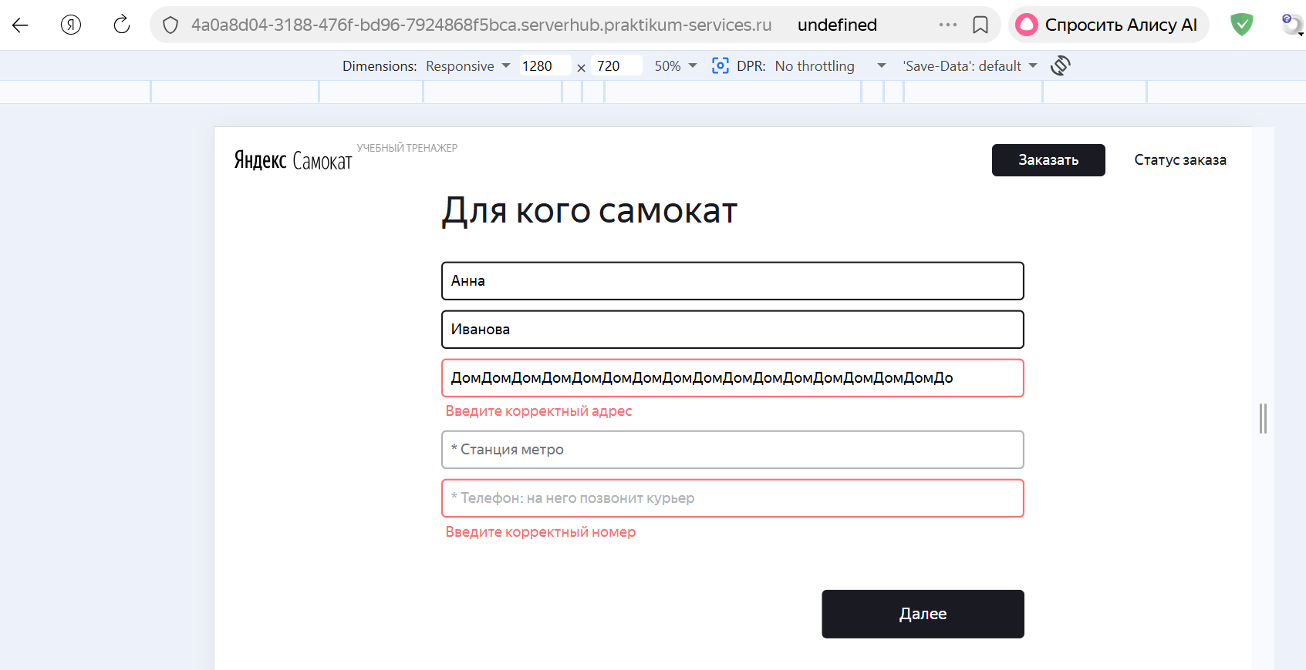
БР16 | Система принимает невалидное значение 12 символов без знака + в поле "Телефон" экрана "Сделать заказ" формы "Для кого самокат" | Стандартный | Открыт | 1. Запустить приложение "Яндекс Самокат" 2. Нажать кнопку "Заказать" в лендинге | 1. В поле "Телефон" ввести невалидное значение "790030054545" (12 символов) 2. Снять фокус с поля | Система не принимает значение. Поле ввода подсвечивается красным. Текст ошибки «Введите корректный номер» | Значение принимается системой | ОС Windows 11 Pro Яндекс.Браузер Версия 26.6.1.1039 (1280x720); Google Chrome Версия 150.0.7871.115 (1920x1080) | 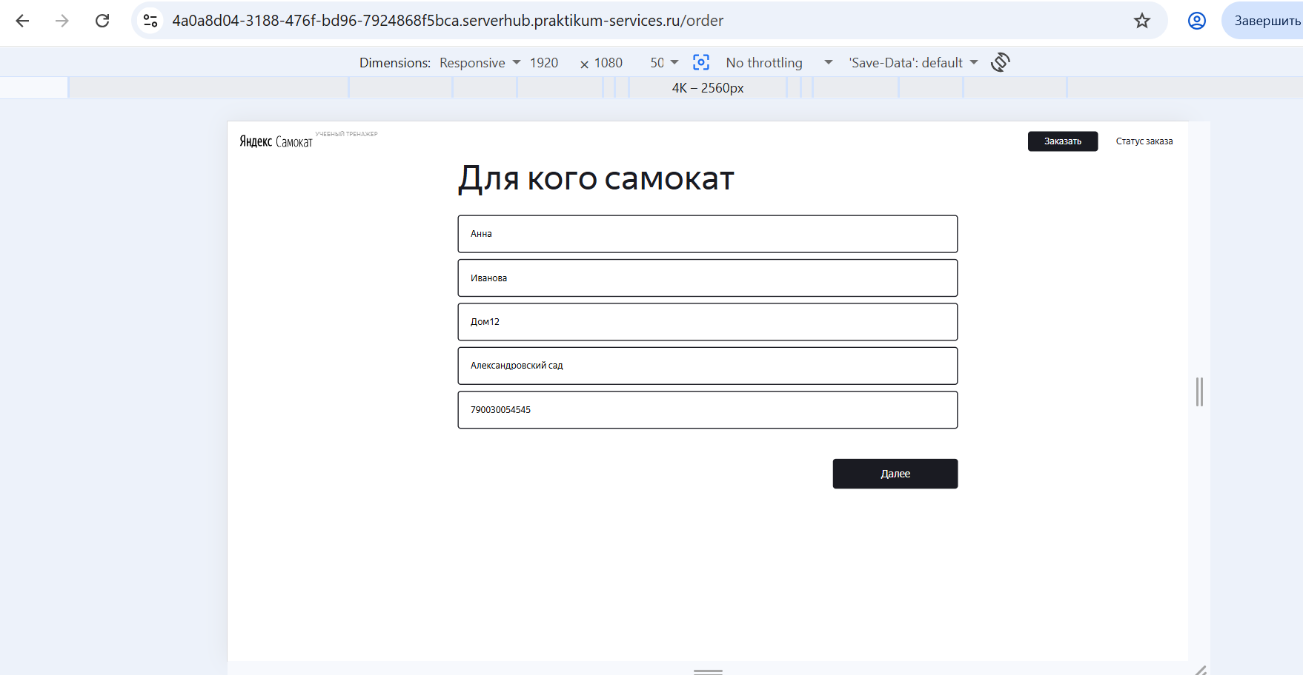 |  | 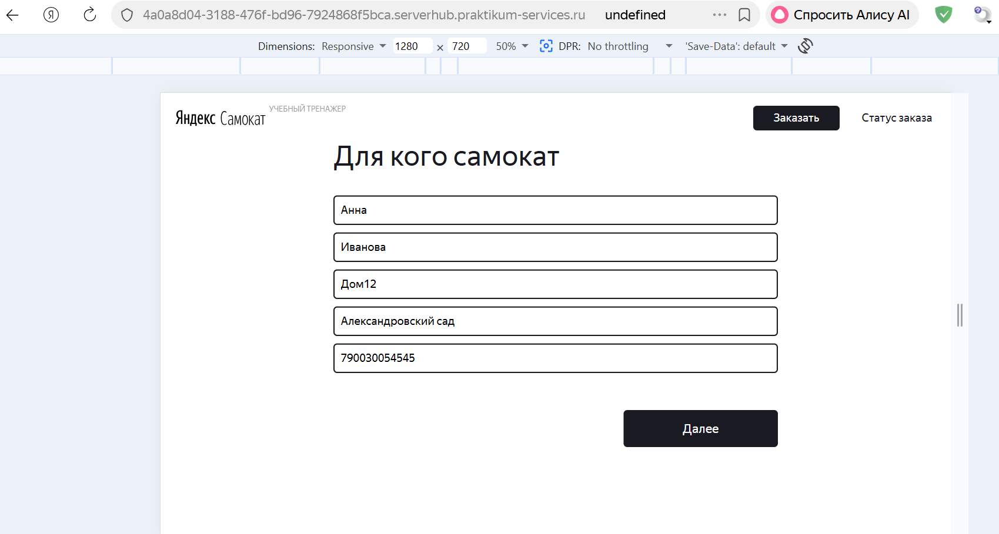
БР17 | Система принимает невалидное значение 13 символов без знака + в поле "Телефон" экрана "Сделать заказ" формы "Для кого самокат" | Стандартный | Открыт | 1. Запустить приложение "Яндекс Самокат" 2. Нажать кнопку "Заказать" в лендинге | 1. В поле "Телефон" ввести невалидное значение "7900300545454" (13 символов) 2. Снять фокус с поля | Система не принимает значение. Поле ввода подсвечивается красным. Текст ошибки «Введите корректный номер» | Значение принимается системой | ОС Windows 11 Pro Яндекс.Браузер Версия 26.6.1.1039 (1280x720); Google Chrome Версия 150.0.7871.115 (1920x1080) | 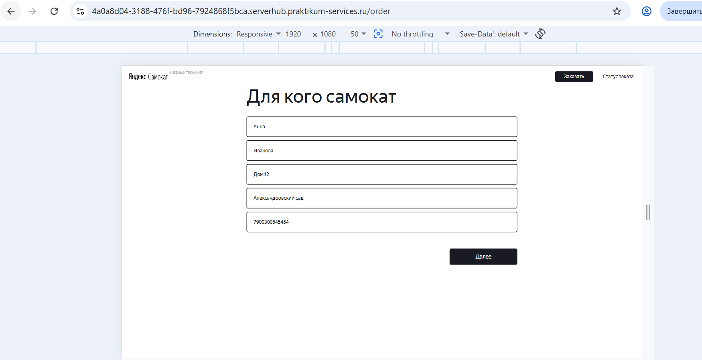 | 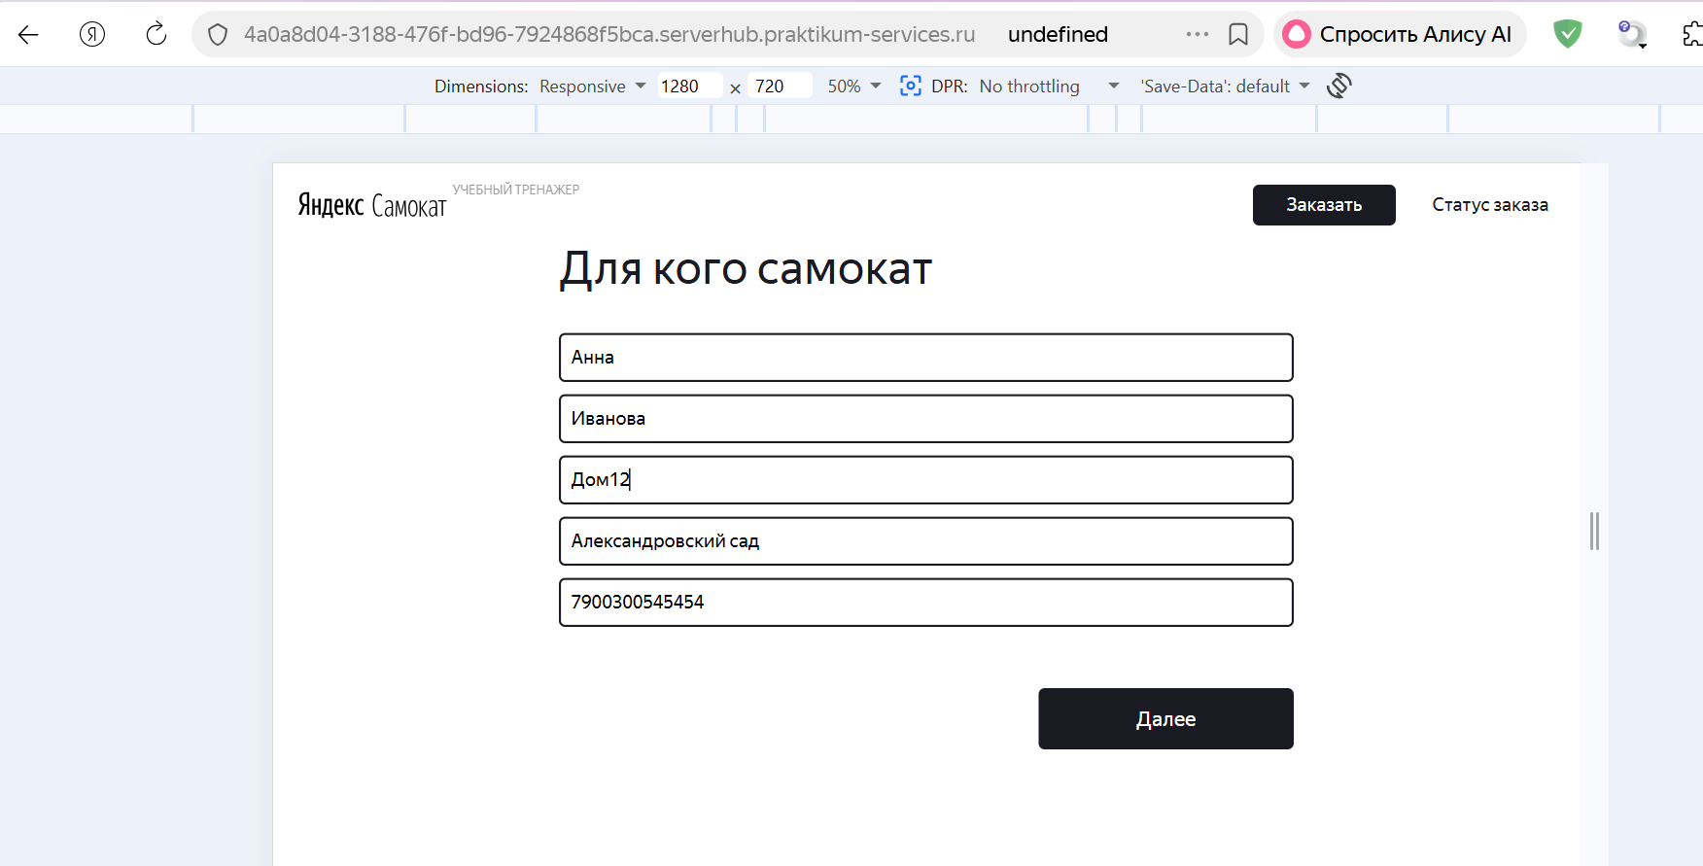
БР18 | Система принимает невалидное значение 11 символов со знаком + в поле "Телефон" экрана "Сделать заказ" формы "Для кого самокат" | Стандартный | Открыт | 1. Запустить приложение "Яндекс Самокат" 2. Нажать кнопку "Заказать" в лендинге | 1. В поле "Телефон" ввести невалидное значение "+7900300545" (11 символов) 2. Снять фокус с поля | Система не принимает значение. Поле ввода подсвечивается красным. Текст ошибки «Введите корректный номер» | Значение принимается системой | ОС Windows 11 Pro Яндекс.Браузер Версия 26.6.1.1039 (1280x720); Google Chrome Версия 150.0.7871.115 (1920x1080) | 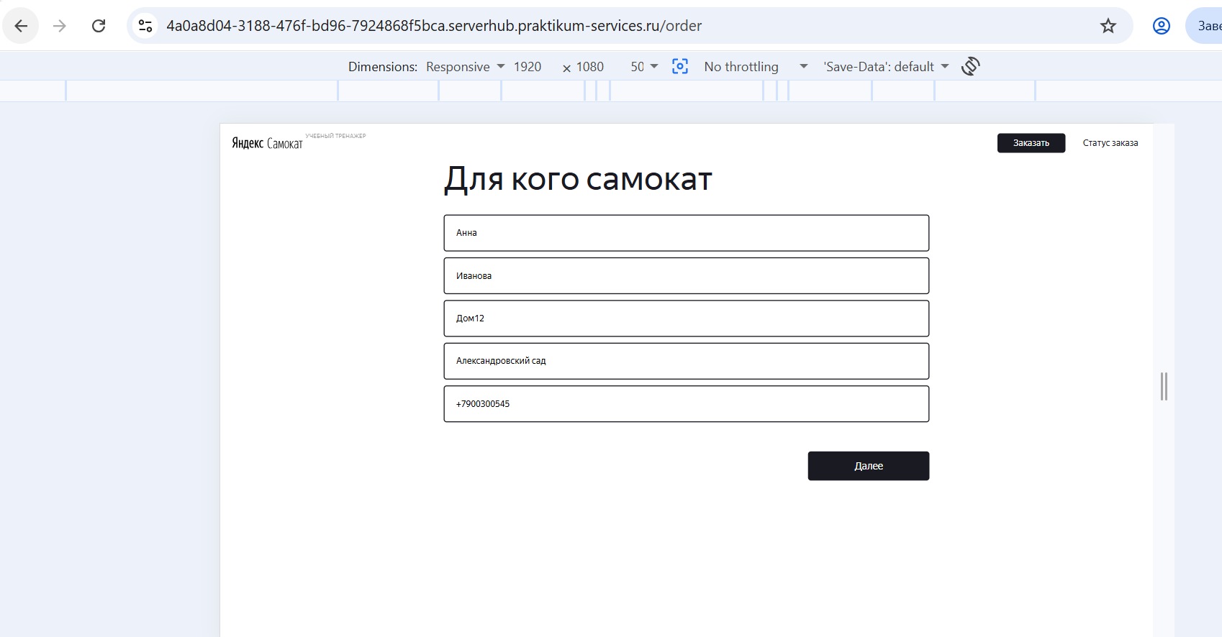 |  | 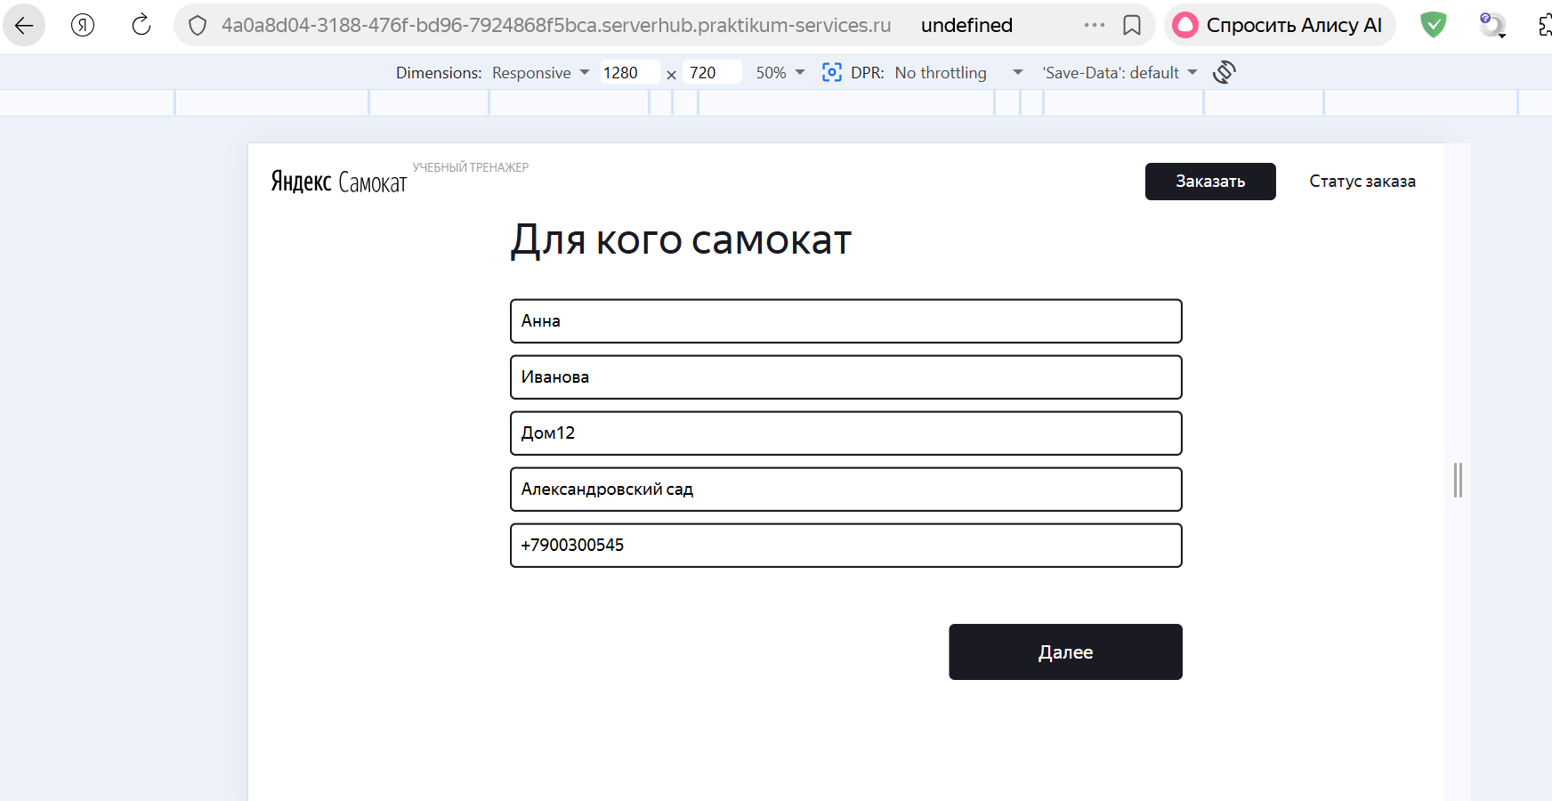
БР19 | Система принимает невалидное значение 13 символов со знаком + в поле "Телефон" экрана "Сделать заказ" формы "Для кого самокат" | Стандартный | Открыт | 1. Запустить приложение "Яндекс Самокат" 2. Нажать кнопку "Заказать" в лендинге | 1. В поле "Телефон" ввести невалидное значение "+790030054545" (13 символов) 2. Снять фокус с поля | Система не принимает значение. Поле ввода подсвечивается красным. Текст ошибки «Введите корректный номер» | Значение принимается системой | ОС Windows 11 Pro Яндекс.Браузер Версия 26.6.1.1039 (1280x720); Google Chrome Версия 150.0.7871.115 (1920x1080) | 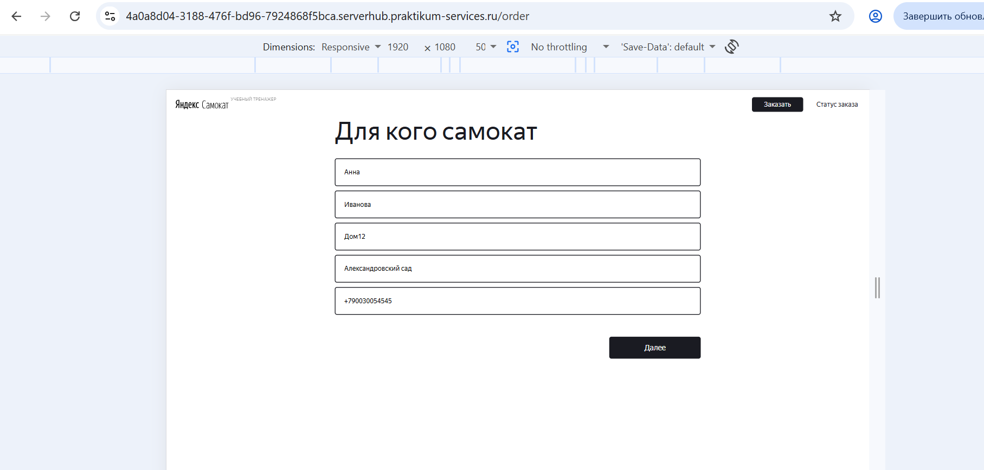 |  | 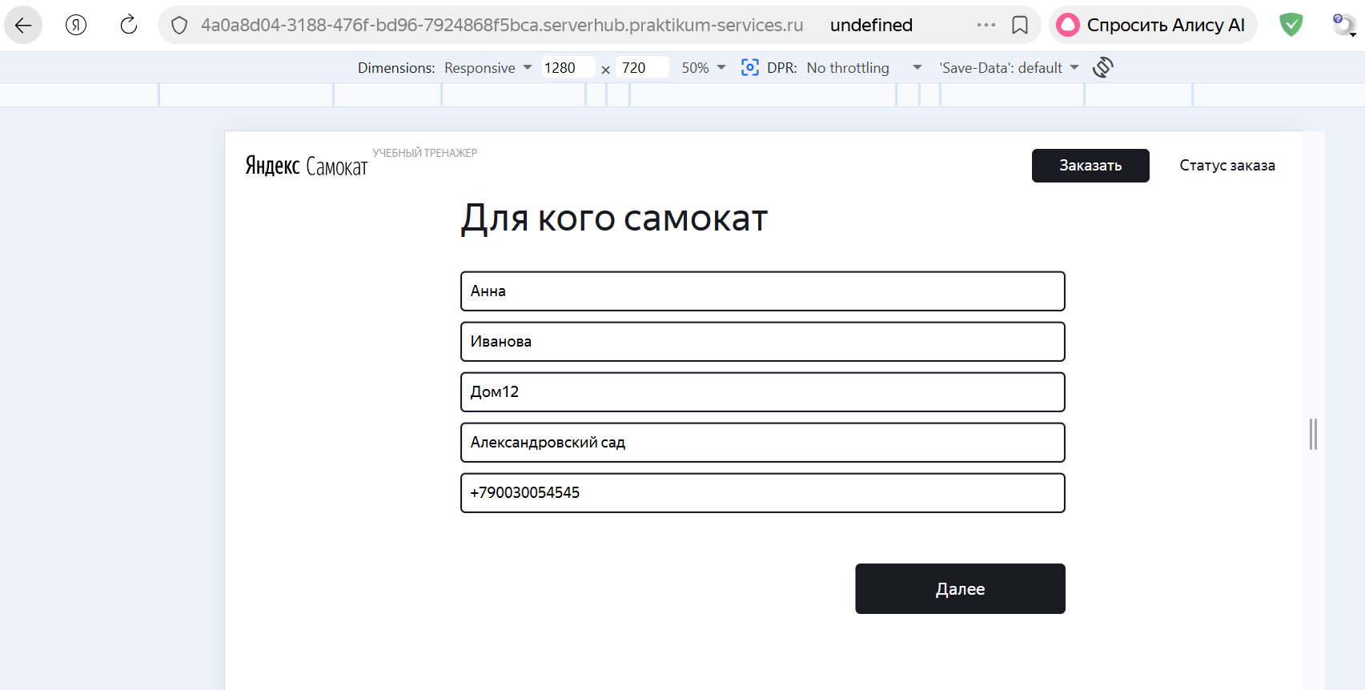
БР20 | Система принимает невалидное значение - прошлую дату в поле "Дата доставки" экрана "Сделать заказ" формы "Про аренду" | Критический | Открыт | 1. Запустить приложение "Яндекс Самокат" 2. Нажать кнопку "Заказать" в лендинге | 1. Заполнить валидными данными форму "Для кого самокат" 2. Нажать кнопку "Дальше" 3. Нажать на поле "Дата доставки" 4. Выбрать из выпадающего списка вчера 5. Снять фокус с поля | Система не принимает значение. Поле ввода подсвечивается красным. Текст ошибки «Введите корректную дату доставки» | Значение принимается системой | ОС Windows 11 Pro Яндекс.Браузер Версия 26.6.1.1039 (1280x720); Google Chrome Версия 150.0.7871.115 (1920x1080) | 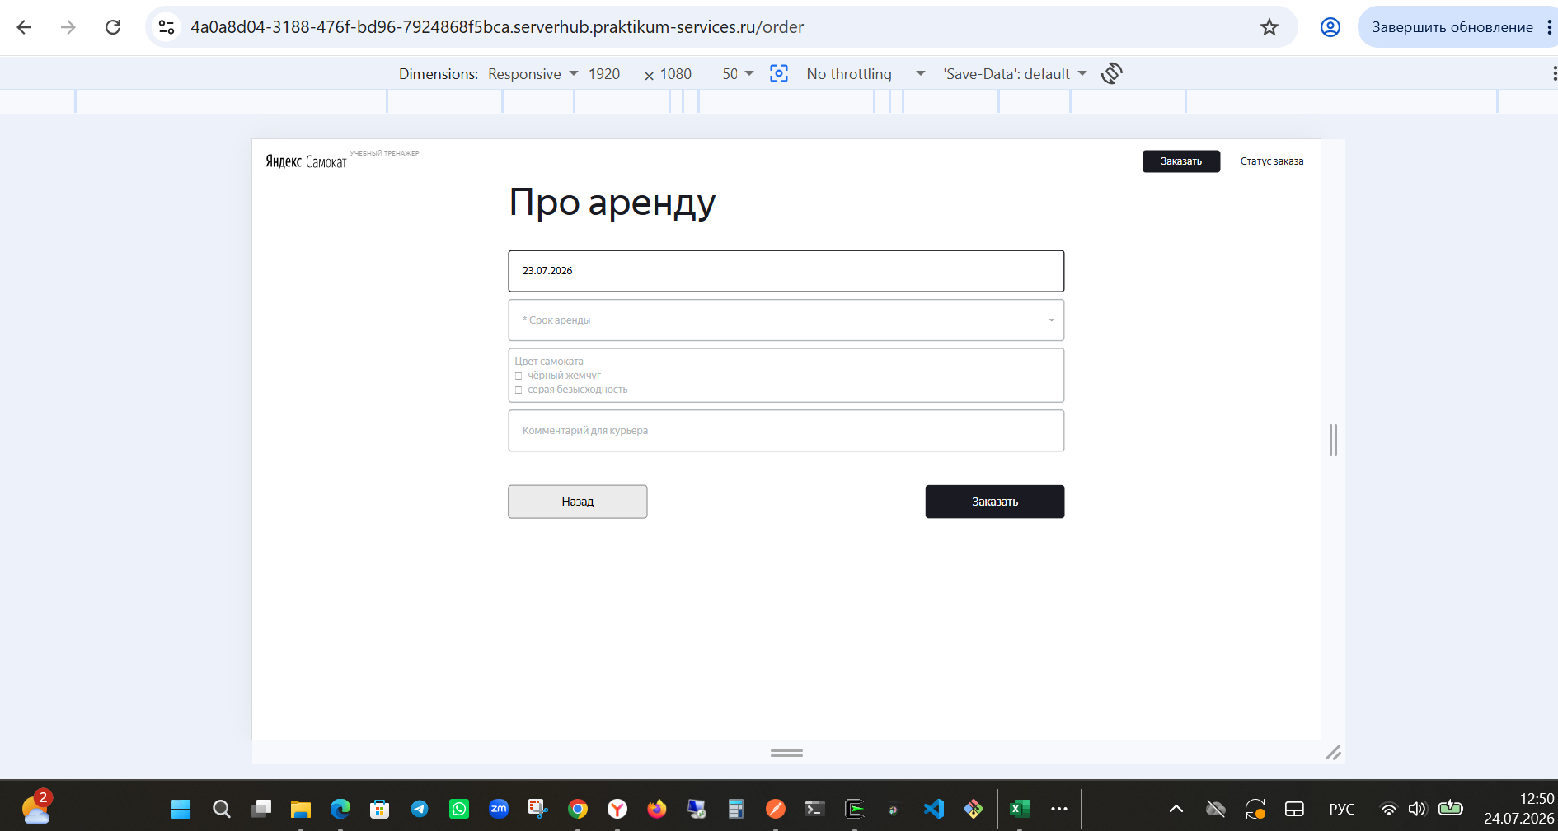 Баг заведен на прошлую дату при первой сдаче |  | 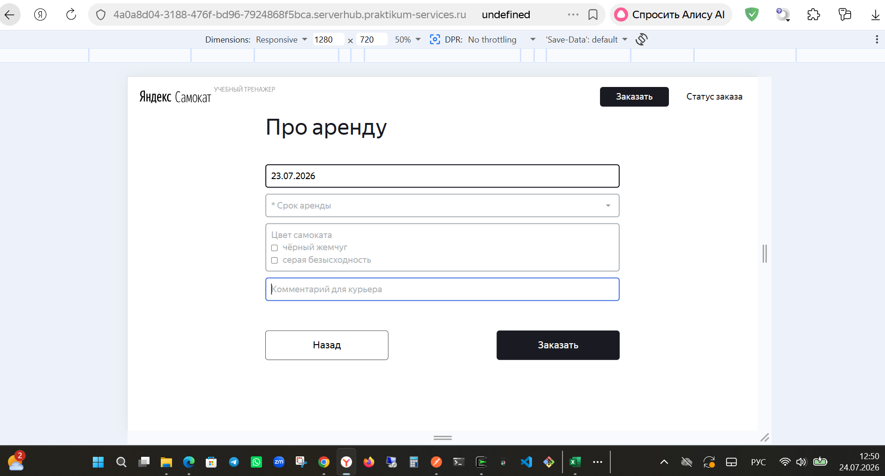
БР21 | Система принимает невалидное значение - сегодняшную дату в поле "Дата доставки" экрана "Сделать заказ" формы "Про аренду" | Критический | Открыт | 1. Запустить приложение "Яндекс Самокат" 2. Нажать кнопку "Заказать" в лендинге | 1. Заполнить валидными данными форму "Для кого самокат" 2. Нажать кнопку "Дальше" 3. Нажать на поле "Дата доставки" 4. Выбрать из выпадающего списка сегодня 5. Снять фокус с поля | Система не принимает значение. Поле ввода подсвечивается красным. Текст ошибки «Введите корректную дату доставки» | Значение принимается системой | ОС Windows 11 Pro Яндекс.Браузер Версия 26.6.1.1039 (1280x720); Google Chrome Версия 150.0.7871.115 (1920x1080) | 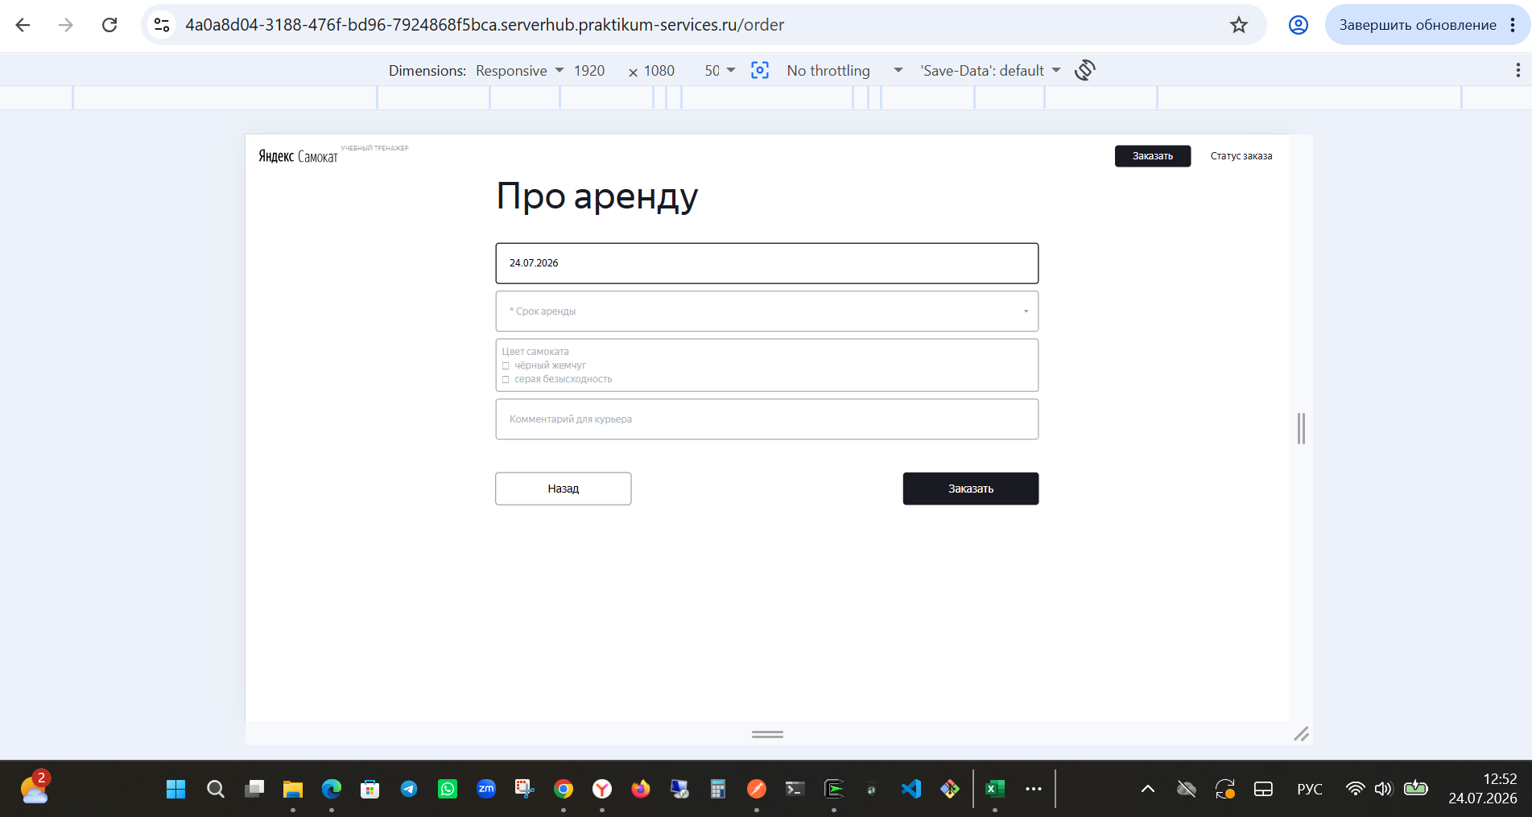 Баг заведен на сегодняшнюю дату при первой сдаче |  | 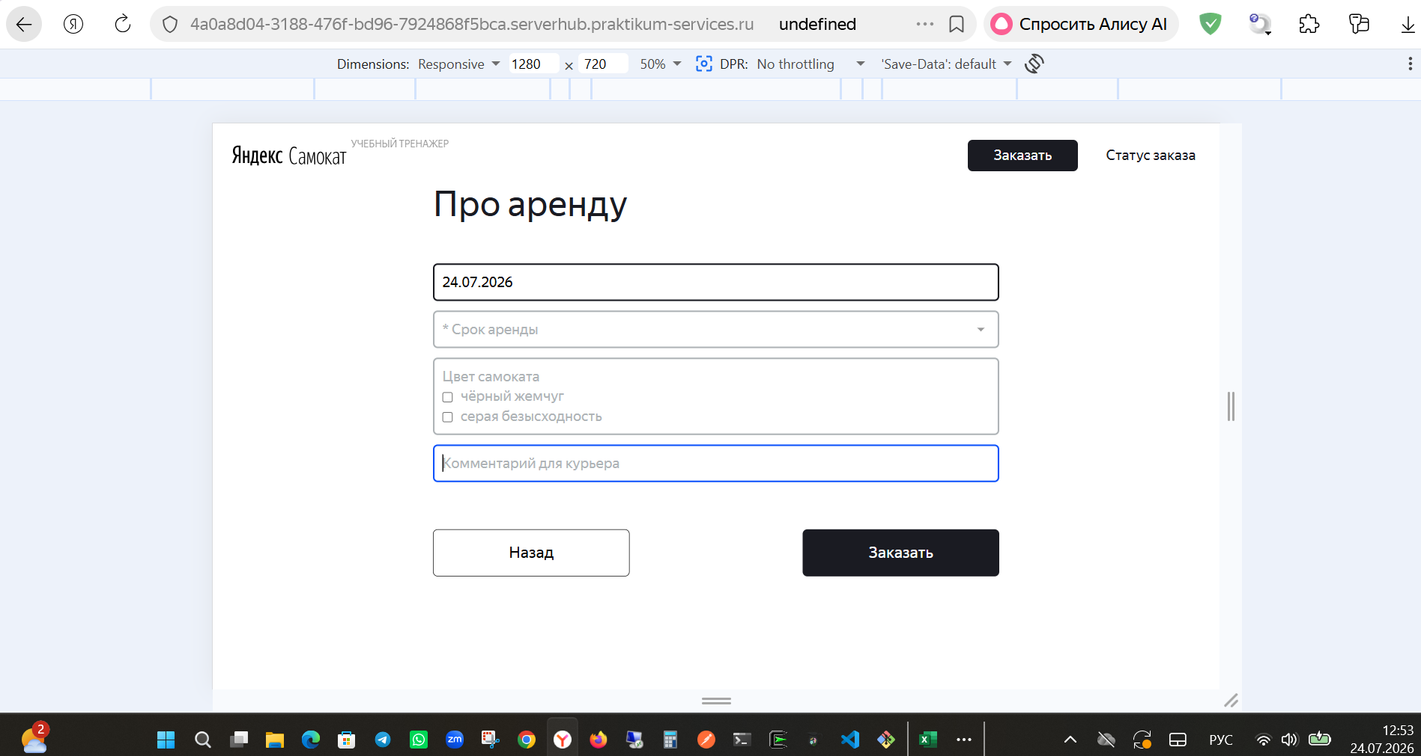
БР22 | Система принимает невалидное значение - завтрашняя дата ручным вводом в поле "Дата доставки" экрана "Сделать заказ" формы "Про аренду" | Стандартный | Открыт | 1. Запустить приложение "Яндекс Самокат" 2. Нажать кнопку "Заказать" в лендинге | 1. Заполнить валидными данными форму "Для кого самокат" 2. Нажать кнопку "Дальше" 3. Нажать на поле "Дата доставки" 4. Ввести вручную завтрашнюю дату в формате ДД.ММ.ГГГГ 5. Снять фокус с поля | Система не принимает значение. Поле ввода подсвечивается красным. Текст ошибки «Введите корректную дату доставки» | Значение принимается системой | ОС Windows 11 Pro Яндекс.Браузер Версия 26.6.1.1039 (1280x720); Google Chrome Версия 150.0.7871.115 (1920x1080)
БР23 | Не появляется сообщение об ошибке «Введите корректную дату доставки», поле не подсвечивается красным при незаполненном поле "Дата доставки" экрана "Сделать заказ" формы "Про аренду" | Стандартный | Открыт | 1. Запустить приложение "Яндекс Самокат" 2. Нажать кнопку "Заказать" в лендинге | 1. Заполнить валидными данными форму "Для кого самокат" 2. Нажать кнопку "Дальше" 3. Нажать на поле "Дата доставки" не вводя данные 4. Заполнить поле "Срок аренды" валидными данными 5. Нажать на кнопку "Заказать" | Появляется сообщение об ошибке «Введите корректную дату доставки», поле подсвечивается красным | Сообщение об ошибке не появляется | ОС Windows 11 Pro Яндекс.Браузер Версия 26.6.1.1039 (1280x720); Google Chrome Версия 150.0.7871.115 (1920x1080)
БР24 | Не появляется сообщение об ошибке «Введите корректный срок аренды», поле не подсвечивается красным при незаполненном поле "Срок аренды" экрана "Сделать заказ" формы "Про аренду" | Стандартный | Открыт | 1. Запустить приложение "Яндекс Самокат" 2. Нажать кнопку "Заказать" в лендинге | 1. Заполнить валидными данными форму "Для кого самокат" 2. Нажать кнопку "Дальше" 3. Заполнить поле "Дата доставки" валидной датой 4. Нажать на кнопку "Заказать" | Появляется сообщение об ошибке «Введите корректный срок аренды», поле подсвечивается красным | Сообщение об ошибке не появляется | ОС Windows 11 Pro Яндекс.Браузер Версия 26.6.1.1039 (1280x720); Google Chrome Версия 150.0.7871.115 (1920x1080)
БР25 | Система принимает невалидное значение более 24 символов в поле "Комментарий" экрана "Сделать заказ" формы "Про аренду" | Стандартный | Открыт | 1. Запустить приложение "Яндекс Самокат" 2. Нажать кнопку "Заказать" в лендинге | 1. Заполнить валидными данными форму "Для кого самокат" 2. Нажать кнопку "Дальше" 3. Заполнить поле "Комментарий" невалидным значением "ДомДомДомДомДомДомДомДомД" (25 символов) 4. Снять фокус с поля | Система не принимает значение. Поле ввода подсвечивается красным. Текст ошибки «Введите корректный комментарий» | Значение принимается системой | 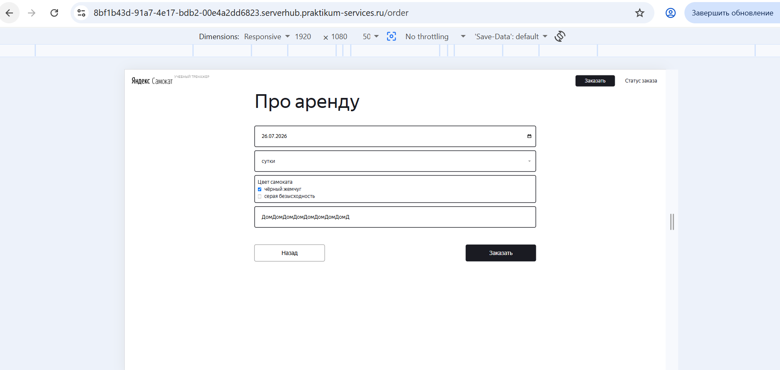 ОС Windows 11 Pro Яндекс.Браузер Версия 26.6.1.1039 (1280x720); Google Chrome Версия 150.0.7871.115 (1920x1080) |  |  |  | 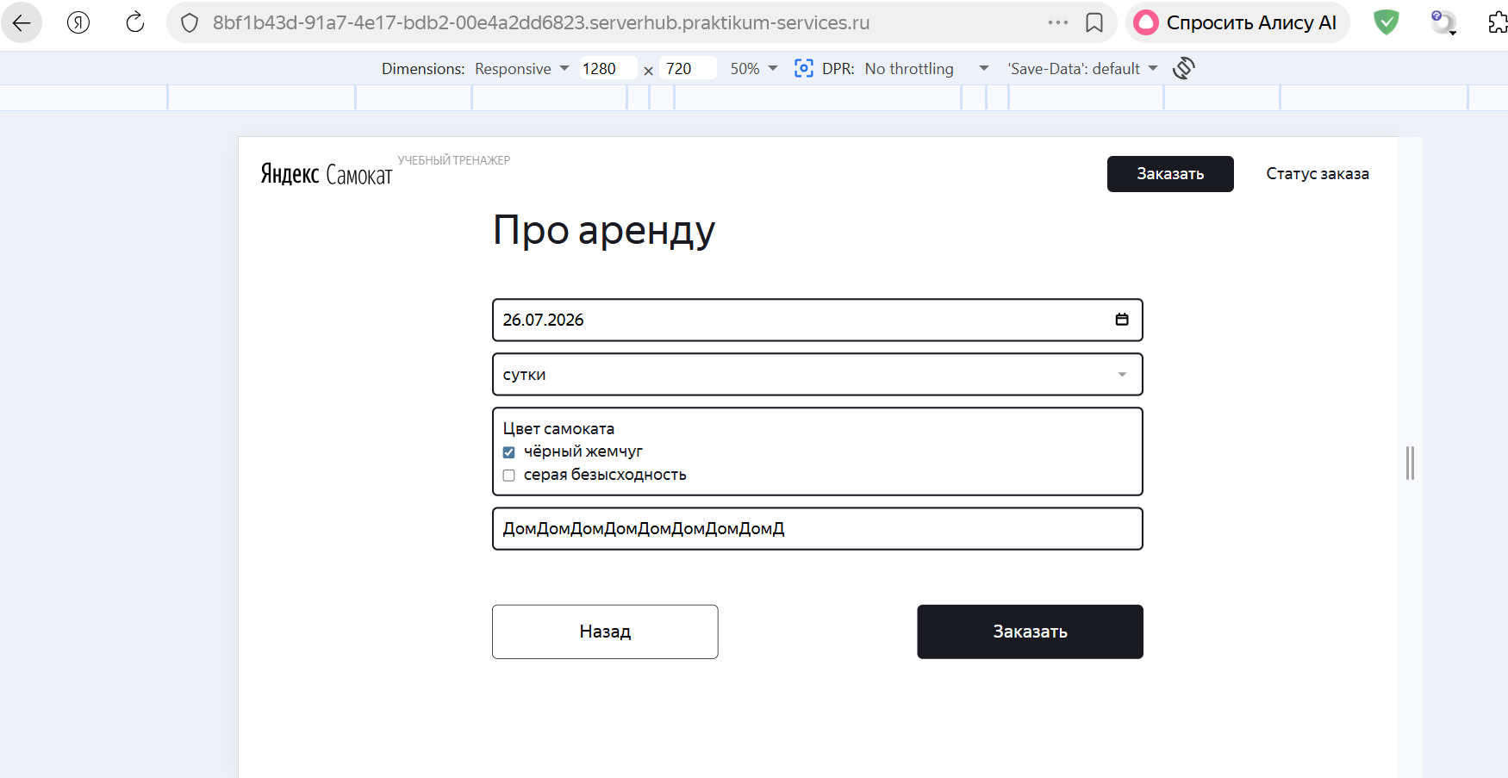
БР26 | Система принимает невалидное значение латиницей в поле "Комментарий" экрана "Сделать заказ" формы "Про аренду" | Стандартный | Открыт | 1. Запустить приложение "Яндекс Самокат" 2. Нажать кнопку "Заказать" в лендинге | 1. Заполнить валидными данными форму "Для кого самокат" 2. Нажать кнопку "Дальше" 3. Заполнить поле "Комментарий" невалидным значением "Home" 4. Снять фокус с поля | Система не принимает значение. Поле ввода подсвечивается красным. Текст ошибки «Введите корректный комментарий» | Значение принимается системой | 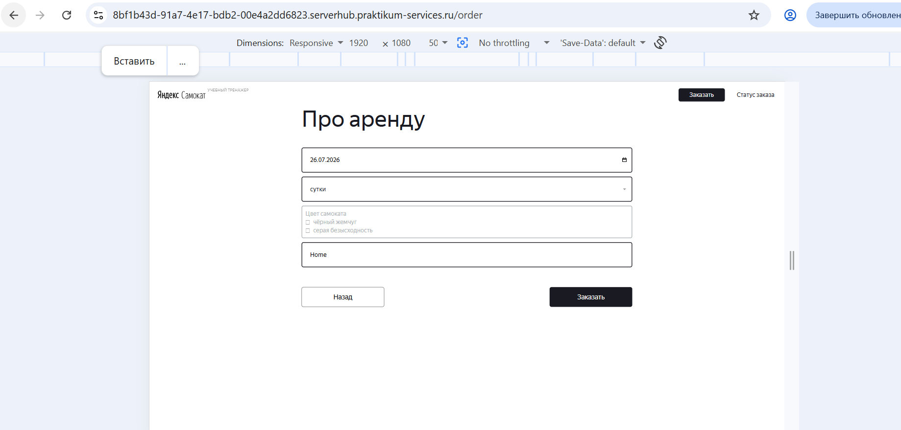 ОС Windows 11 Pro Яндекс.Браузер Версия 26.6.1.1039 (1280x720); Google Chrome Версия 150.0.7871.115 (1920x1080) |  |  | 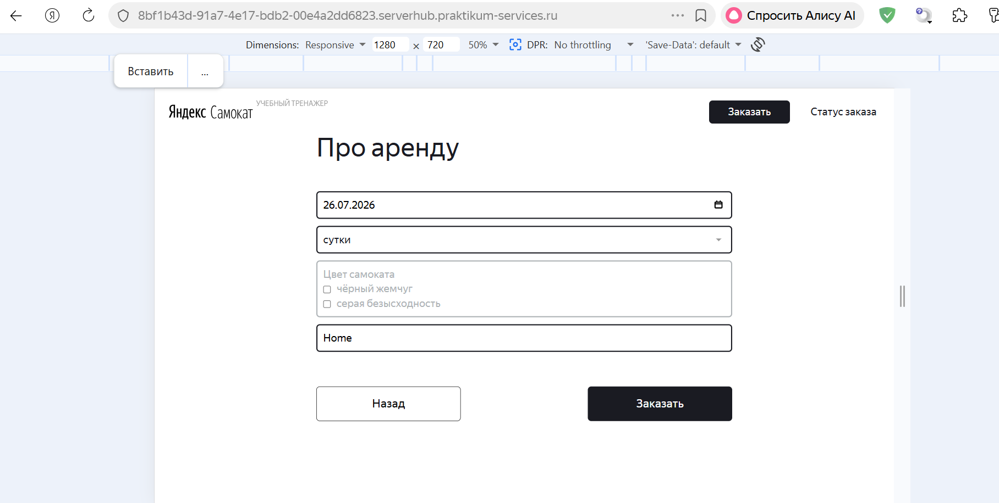
БР27 | Система принимает невалидное значение со спецсимволами в поле "Комментарий" экрана "Сделать заказ" формы "Про аренду" | Стандартный | Открыт | 1. Запустить приложение "Яндекс Самокат" 2. Нажать кнопку "Заказать" в лендинге | 1. Заполнить валидными данными форму "Для кого самокат" 2. Нажать кнопку "Дальше" 3. Заполнить поле "Комментарий" невалидным значением "Домофон%" 4. Снять фокус с поля | Система не принимает значение. Поле ввода подсвечивается красным. Текст ошибки «Введите корректный комментарий» | Значение принимается системой | ОС Windows 11 Pro Яндекс.Браузер Версия 26.6.1.1039 (1280x720); Google Chrome Версия 150.0.7871.115 (1920x1080) | 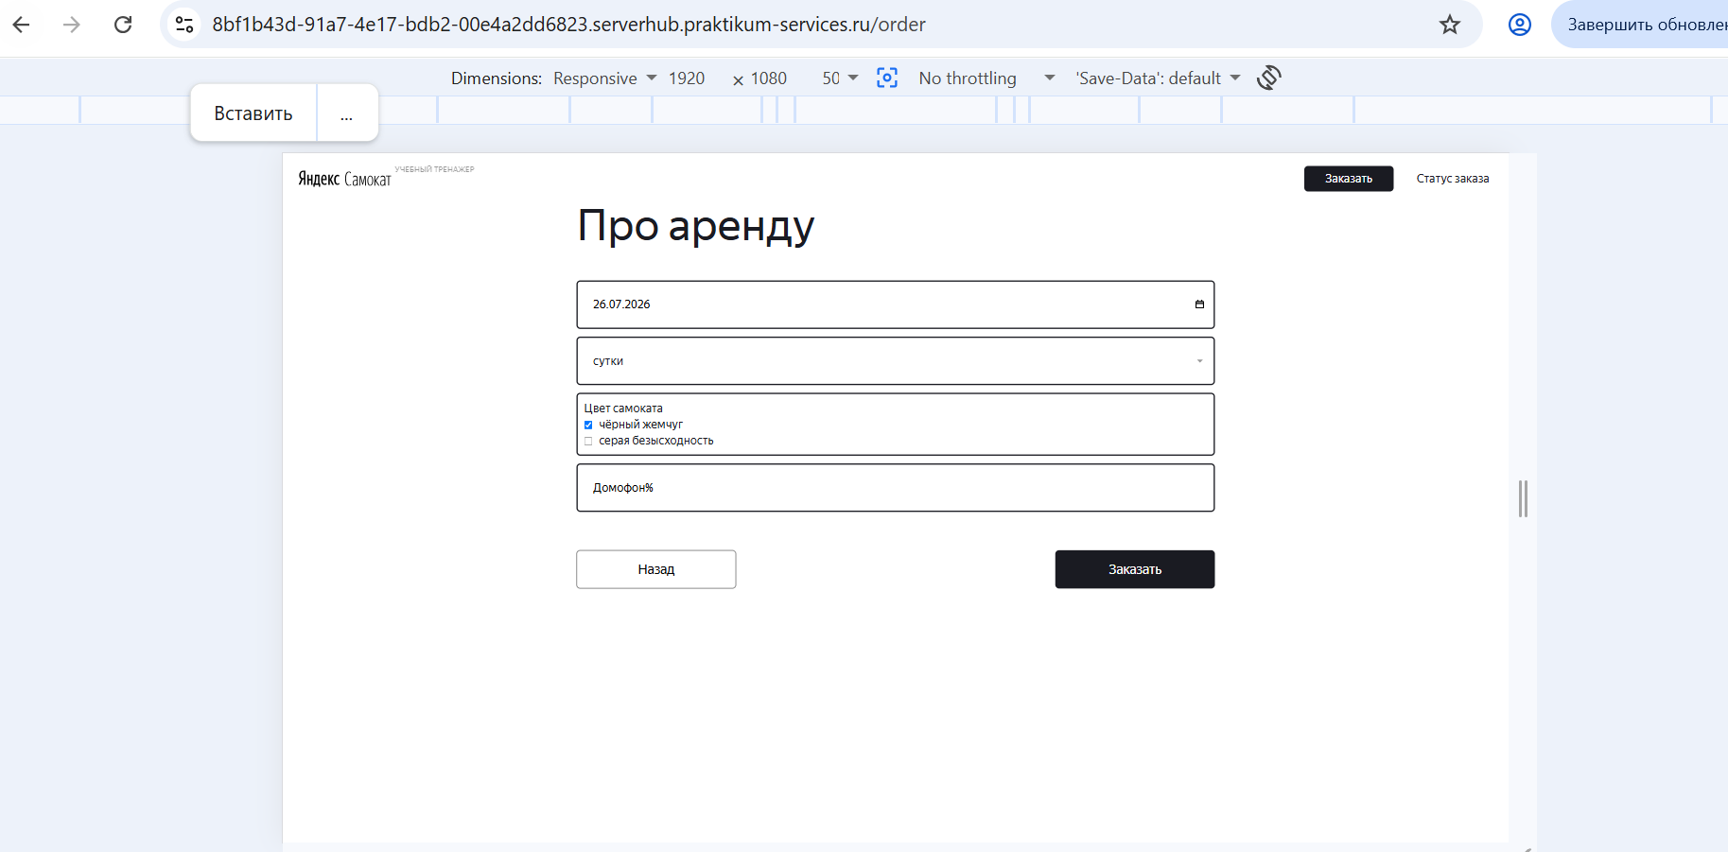 |  | 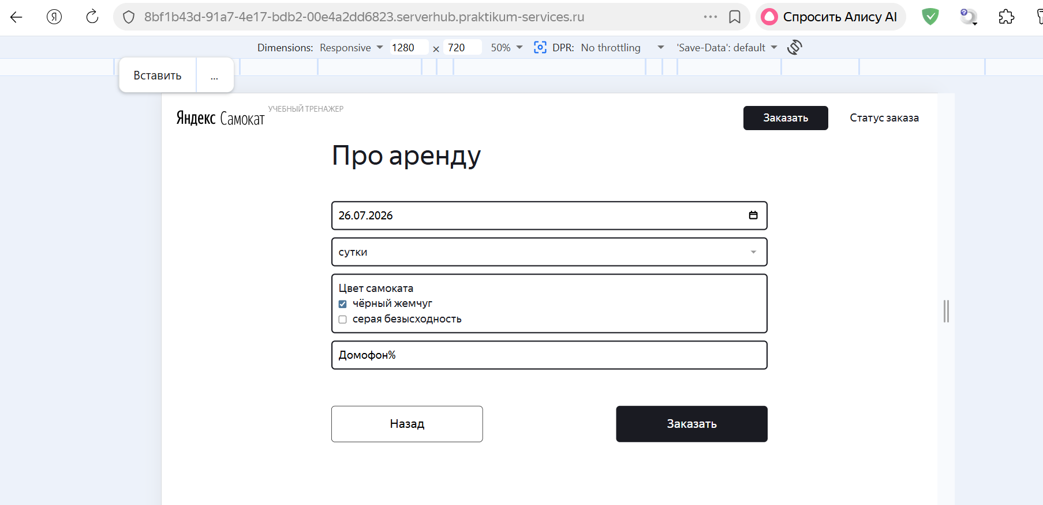
БР28 | Невозможно создать заказ в Яндекс.Браузер Версия 26.6.1.1039 (1280x720) | Блокирующий | Открыт | 1. Запустить приложение "Яндекс Самокат" | 1. Нажать кнопку "Заказать" в лендинге 2. Заполнить валидными данными форму "Для кого самокат" 3. Нажать кнопку "Дальше" 4. Заполнить валидными данными форму "Про аренду" 5. Нажать на кнопку "Заказать" | Заказ оформлен. Появляется всплывающее окно с текстом «Номер заказа NNNNN. Запишите его: пригодится, чтобы отслеживать статус» и кнопкой «Посмотреть статус» | Появляется окно с текстом "Хотите оформить заказ?" с кнопками "Да" и "Нет", при нажатии на кнопку "Да" реакции нет, заказ не оформляется | ОС Windows 11 Pro Яндекс.Браузер Версия 26.6.1.1039 (1280x720)
БР29 | Невозможно создать заказ в Google Chrome Версия 150.0.7871.115 (1920x1080) | Блокирующий | Открыт | 1. Запустить приложение "Яндекс Самокат" | 1. Нажать кнопку "Заказать" в лендинге 2. Заполнить валидными данными форму "Для кого самокат" 3. Нажать кнопку "Дальше" 4. Заполнить валидными данными форму "Про аренду" 5. Нажать на кнопку "Заказать" | Заказ оформлен. Появляется всплывающее окно с текстом «Номер заказа NNNNN. Запишите его: пригодится, чтобы отслеживать статус» и кнопкой «Посмотреть статус» | Появляется окно с текстом "Хотите оформить заказ?" с кнопками "Да" и "Нет", при нажатии на кнопку "Да" реакции нет, заказ не оформляется | ОС Windows 11 Pro Google Chrome Версия 150.0.7871.115 (1920x1080) | 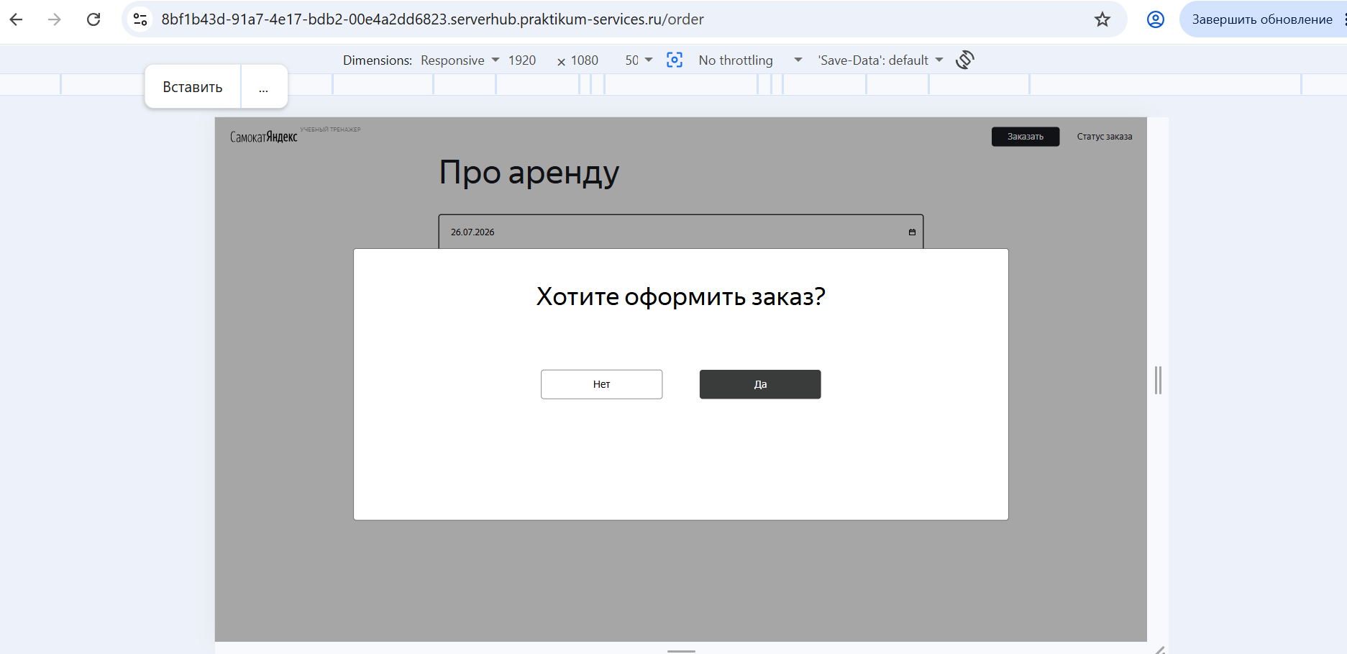
БР30 | При оформлении заказа появляется лишее всплывающее окно с текстом "Хотите оформить заказ?" и кнопками "Да", "Нет" | Стандартный | Открыт | 1. Запустить приложение "Яндекс Самокат" | 1. Нажать кнопку "Заказать" в лендинге 2. Заполнить валидными данными форму "Для кого самокат" 3. Нажать кнопку "Дальше" 4. Заполнить валидными данными форму "Про аренду" 5. Нажать на кнопку "Заказать" | Заказ оформлен. Появляется всплывающее окно с текстом «Номер заказа NNNNN. Запишите его: пригодится, чтобы отслеживать статус» и кнопкой «Посмотреть статус» | Появляется окно с текстом "Хотите оформить заказ?" с кнопками "Да" и "Нет" | ОС Windows 11 Pro Яндекс.Браузер Версия 26.6.1.1039 (1280x720); Google Chrome Версия 150.0.7871.115 (1920x1080)
БР31 | Кнопка "Дальше" для перехода с блока "Для кого самокат" на блок "Про аренду" экрана "Сделать заказ" называется "Далее" | Желательный | Открыт | 1. Запустить приложение "Яндекс Самокат" 2. Нажать кнопку "Заказать" в лендинге | 1. Посмотреть на кнопку "Дальше" | Кнопка называется "Дальше" | Кнопка называется "Далее" | ОС Windows 11 Pro Яндекс.Браузер Версия 26.6.1.1039 (1280x720); Google Chrome Версия 150.0.7871.115 (1920x1080)
БР32 | Станция метро при оформлении заказа не соответствует станции при просмотре заказа | Критический | Открыт | 1. Запустить приложение "Яндекс Самокат" | 1. Создать заказ с валидными данными: Поле Имя - Анна Поле Фамилия - Иванова Поле Адрес - Дом 12 Поле Станция метро - Александровский сад Поле Телефон - 79003005454 Поле Дата доставки - 25.07.2026 Поле Срок аренды - сутки Поле Цвет - серая безысходность Поле Комментарий - нет 2. Открыть заказ для просмотра 3. Сравнить данные (через Devtools) | Станция метро: Александровский сад | Станция метро: Медведково | 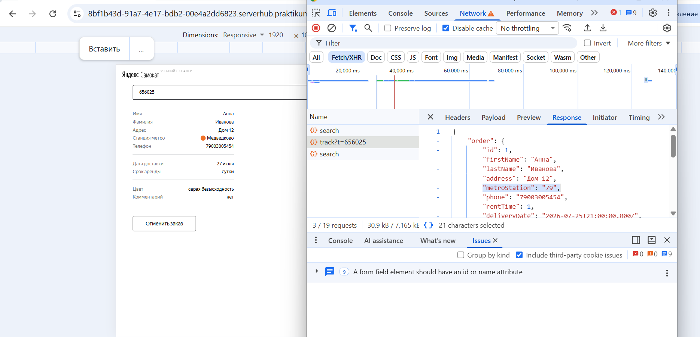 ОС Windows 11 Pro Яндекс.Браузер Версия 26.6.1.1039 (1280x720); Google Chrome Версия 150.0.7871.115 (1920x1080) |  |  |  |  | 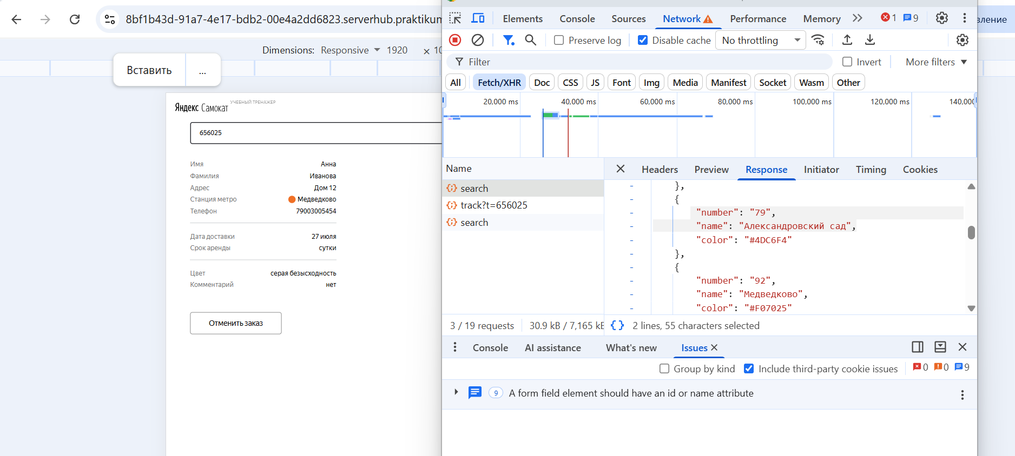 |  |  |  | 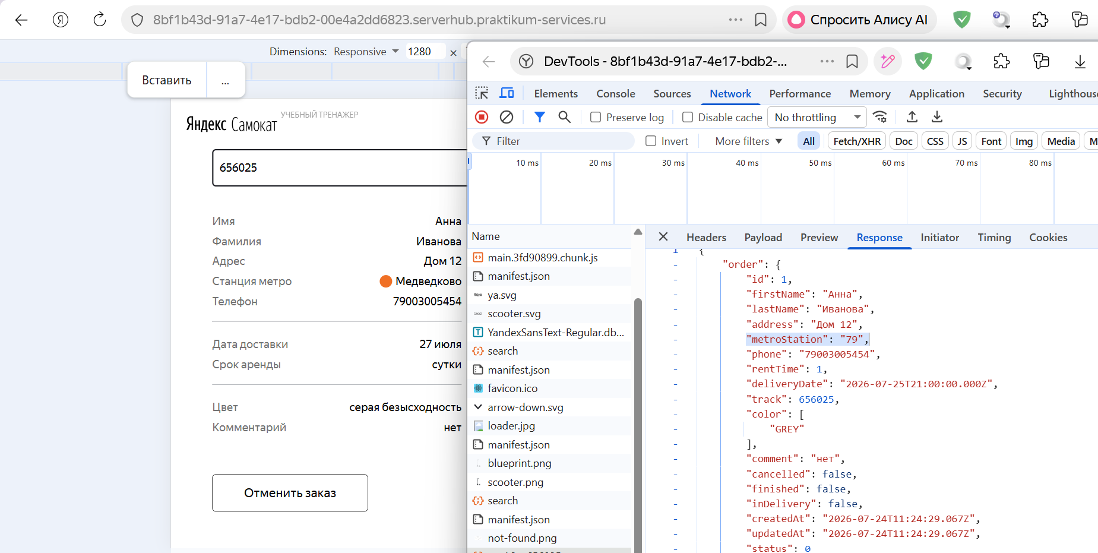
БР33 | Дата доставки при оформлении заказа не соответствует дате доставки при просмотре заказа | Критический | Открыт | 1. Запустить приложение "Яндекс Самокат" | 1. Создать заказ с валидными данными: Поле Имя - Анна Поле Фамилия - Иванова Поле Адрес - Дом 12 Поле Станция метро - Александровский сад Поле Телефон - 79003005454 Поле Дата доставки - 25.07.2026 Поле Срок аренды - сутки Поле Цвет - серая безысходность Поле Комментарий - нет 2. Открыть заказ для просмотра 3. Сравнить данные (через Devtools) | Дата доставки: 25.07.2026 | Дата доставки: 27.07.2026 | ОС Windows 11 Pro Яндекс.Браузер Версия 26.6.1.1039 (1280x720); Google Chrome Версия 150.0.7871.115 (1920x1080) | 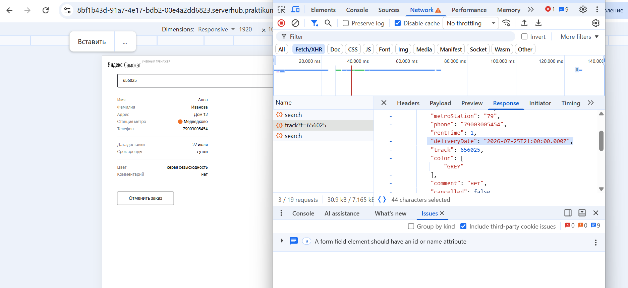 |  |  |  |  |  |  | 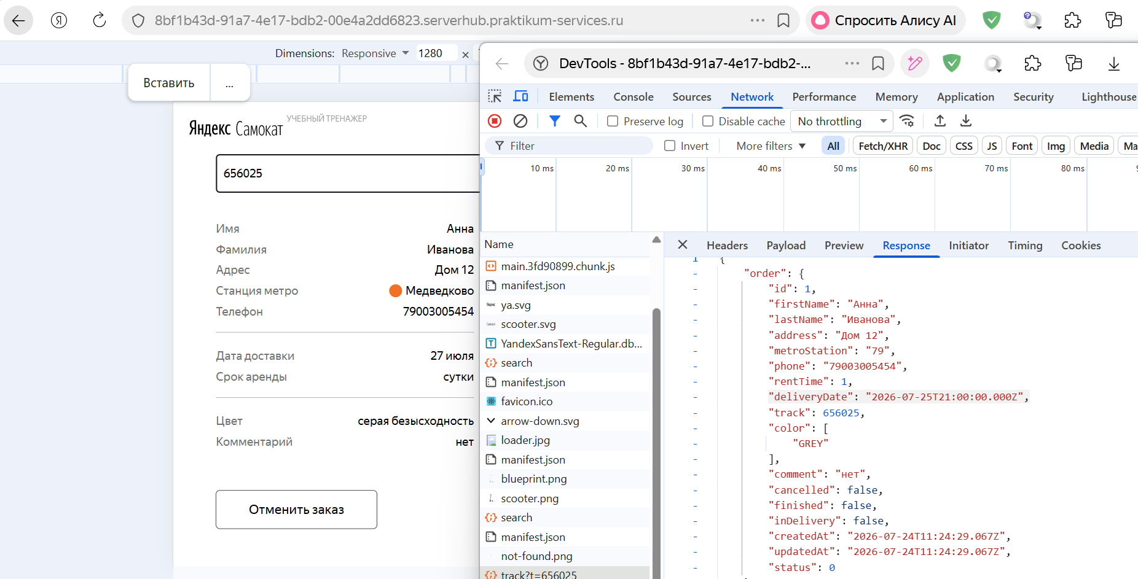
БР34 | При отмене заказа заказ не удален из системы | Критический | Открыт | 1. Запустить приложение "Яндекс Самокат" 2. Создать заказ 3. Перейти в окно "Статус заказа" | 1. Нажать на кнопку "Отменить заказ" 2. Нажать на кнопку "Отменить" 3. Нажать на кнопку "Хорошо" 4. Через Devtools проверить удален ли заказ из системы | Заказ удален из системы | Заказ не удален из системы | ОС Windows 11 Pro Яндекс.Браузер Версия 26.6.1.1039 (1280x720); Google Chrome Версия 150.0.7871.115 (1920x1080) | 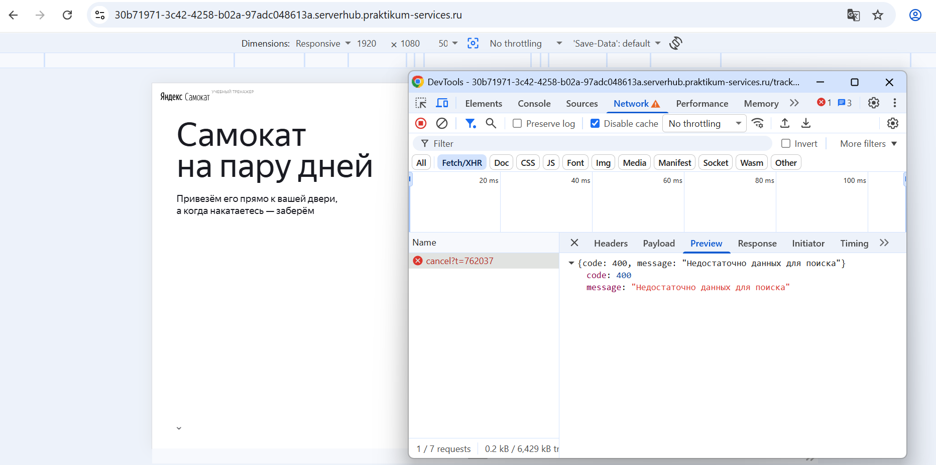 |  |  |  | 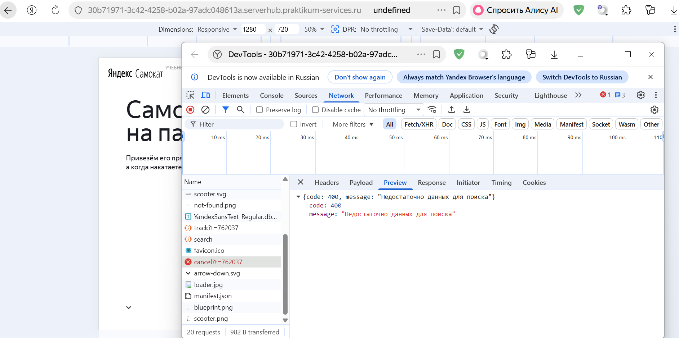
БР35 | Текст не переносится на вторую строку при длинном значении в поле "Имя" при просмотре данных пользователя на экране "Статус заказа" | Стандартный | Открыт | 1. Запустить приложение "Яндекс Самокат" 2. Создать заказ 3. Перейти в окно "Статус заказа" | 1. Ввести корректный номер заказа 2. Нажать на кнопку "Посмотреть" 3. Через Devtools сменить Имя на "Аннааааааааааааааааааааааааааааааааааааааааааа" 4. Посметреть как отображается Имя | Имя отображается в две строки | Имя отображается в одну строку, текс заезжает на наименование поля | ОС Windows 11 Pro Яндекс.Браузер Версия 26.6.1.1039 (1280x720); Google Chrome Версия 150.0.7871.115 (1920x1080) | 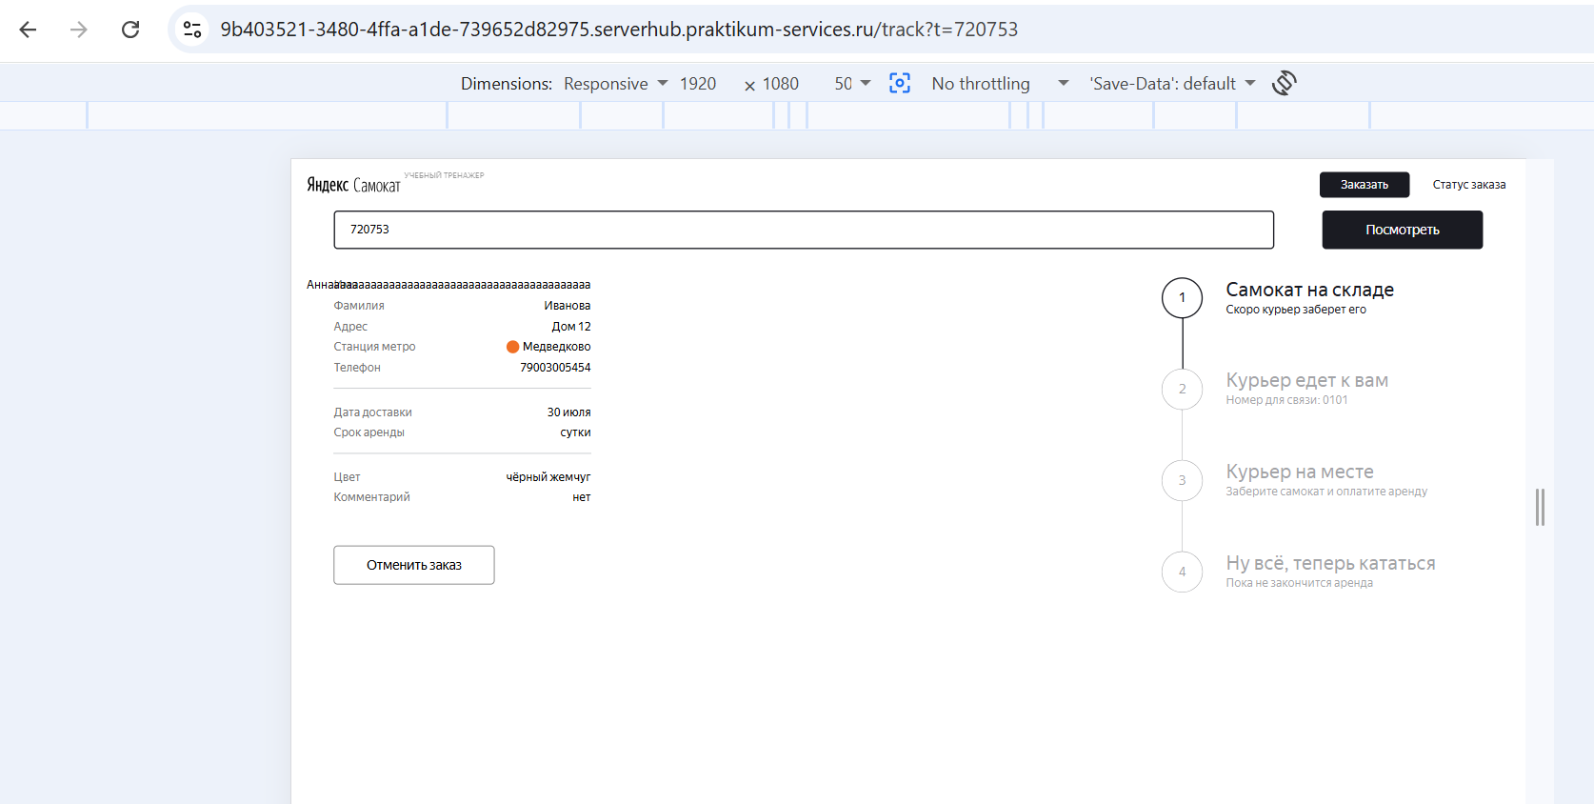 |  |  |  |  | 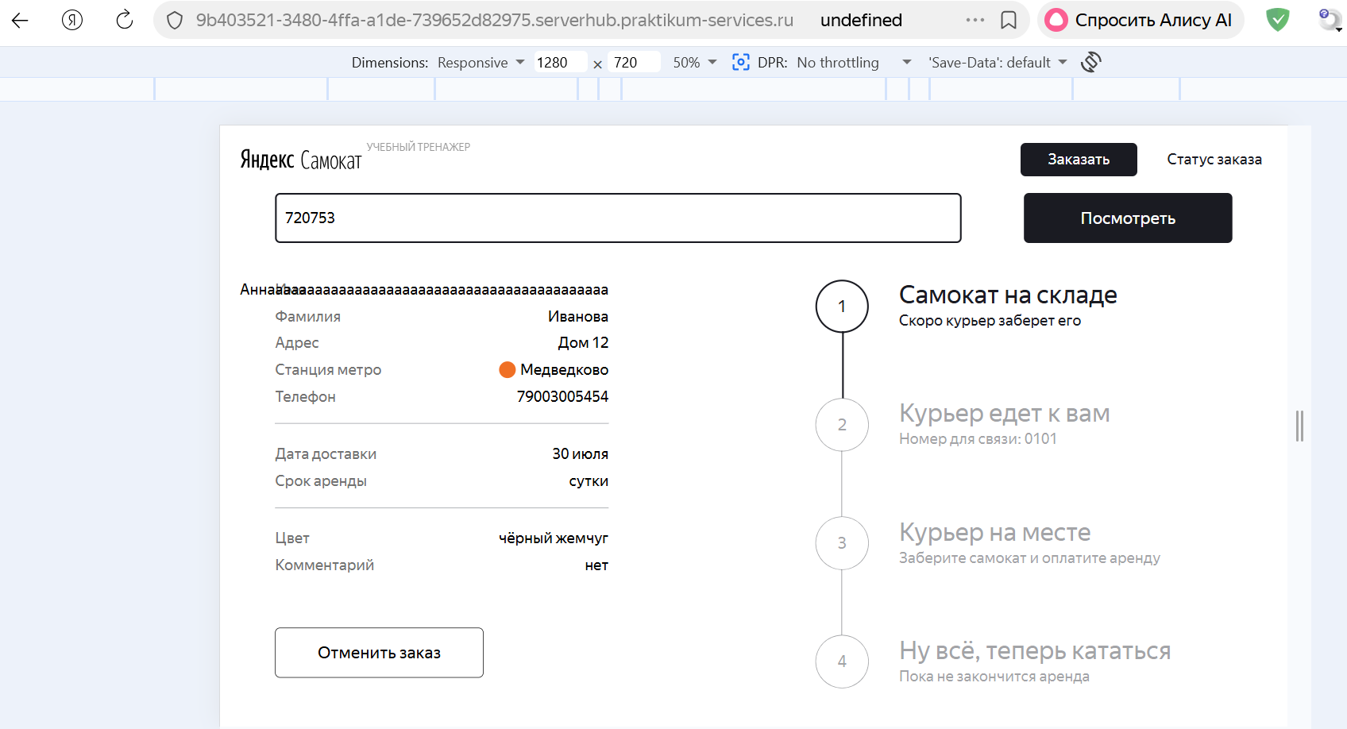
БР36 | Текст не переносится на вторую строку при длинном значении в поле "Станция метро" при просмотре данных пользователя на экране "Статус заказа" | Стандартный | Открыт | 1. Запустить приложение "Яндекс Самокат" 2. Создать заказ 3. Перейти в окно "Статус заказа" | 1. Ввести корректный номер заказа 2. Нажать на кнопку "Посмотреть" 3. Через Devtools сменить Станцию метро на "Медведковоооооооооооооооооооооооооооооооооооооооооооооооооооооо" 4. Посметреть как отображается Станция метро | Станция метро отображается в две строки | Станция метро отображается в одну строку, текс заезжает на наименование поля | ОС Windows 11 Pro Яндекс.Браузер Версия 26.6.1.1039 (1280x720); Google Chrome Версия 150.0.7871.115 (1920x1080) | 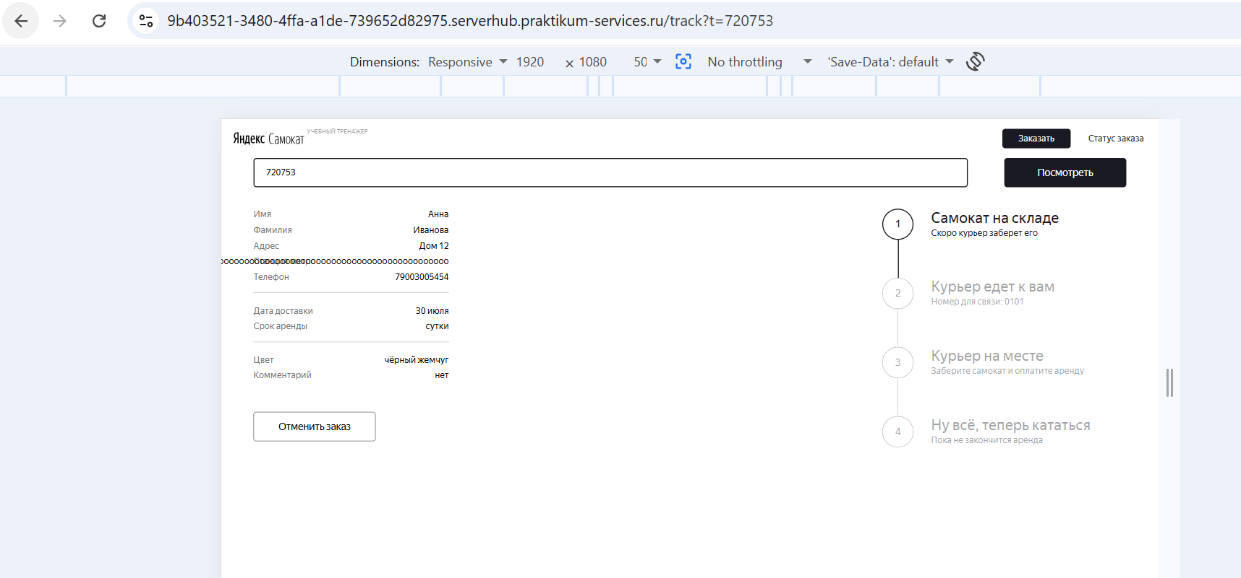 |  |  |  |  |  | 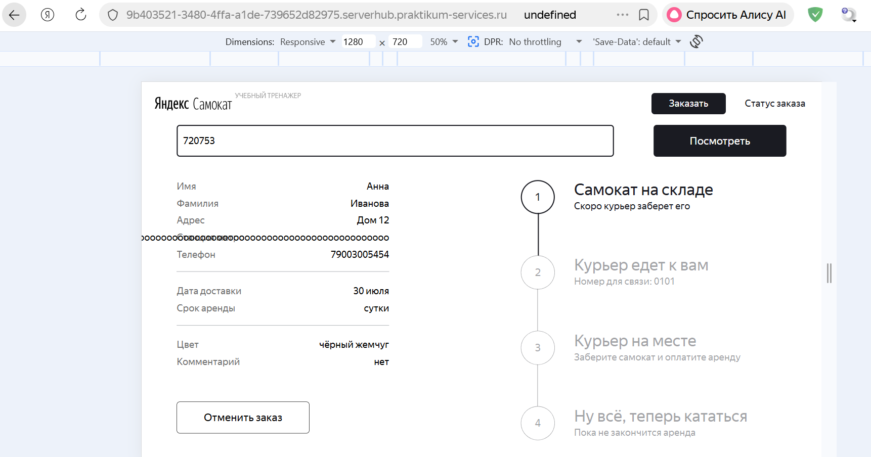
БР37 | Текст не переносится на вторую строку при длинном значении в поле "Телефон" при просмотре данных пользователя на экране "Статус заказа" | Стандартный | Открыт | 1. Запустить приложение "Яндекс Самокат" 2. Создать заказ 3. Перейти в окно "Статус заказа" | 1. Ввести корректный номер заказа 2. Нажать на кнопку "Посмотреть" 3. Через Devtools сменить Телефон на "7900300545444444444444444444444444444444444444444" 4. Посметреть как отображается Телефон | Телефон отображается в две строки | Телефон отображается в одну строку, текс заезжает на наименование поля | ОС Windows 11 Pro Яндекс.Браузер Версия 26.6.1.1039 (1280x720); Google Chrome Версия 150.0.7871.115 (1920x1080) | 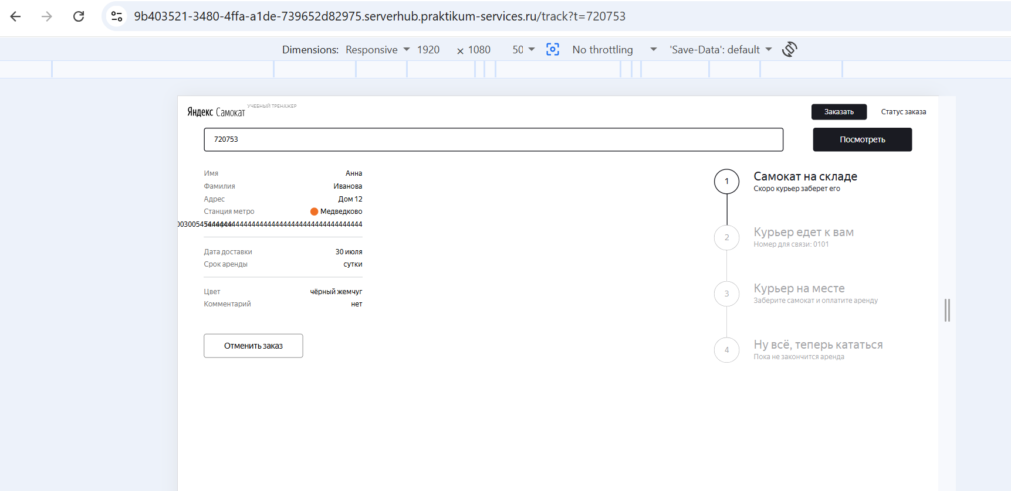 |  |  |  |  |  |  | 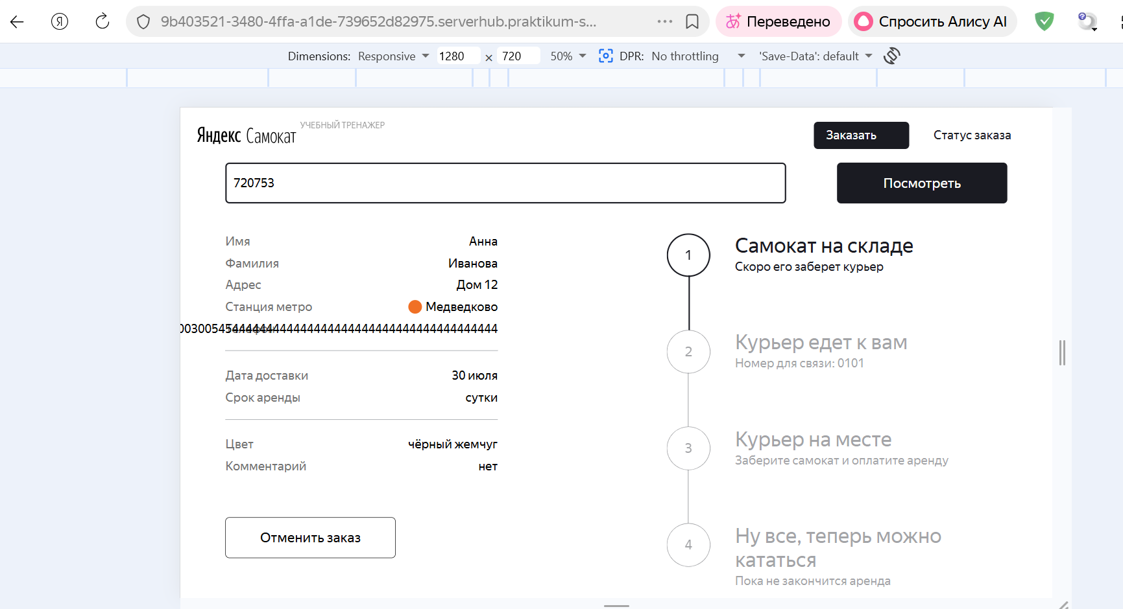
БР38 | Текст не переносится на вторую строку при длинном значении в поле "Срок аренды" при просмотре данных пользователя на экране "Статус заказа" | Стандартный | Открыт | 1. Запустить приложение "Яндекс Самокат" 2. Создать заказ 3. Перейти в окно "Статус заказа" | 1. Ввести корректный номер заказа 2. Нажать на кнопку "Посмотреть" 3. Через Devtools сменить Срок аренды на "суткииииииииииииииииииииииииииииии" 4. Посметреть как отображается Срок аренды | Срок аренды отображается в две строки | Срок аренды отображается в одну строку, текс заезжает на наименование поля | ОС Windows 11 Pro Яндекс.Браузер Версия 26.6.1.1039 (1280x720); Google Chrome Версия 150.0.7871.115 (1920x1080) | 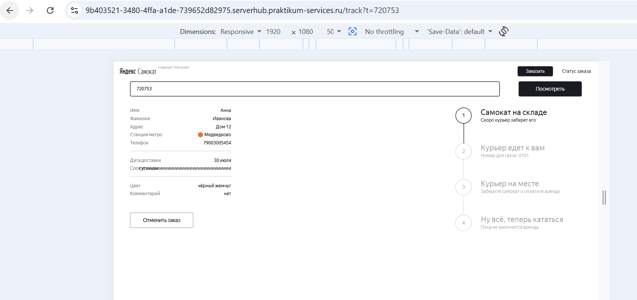 |  |  |  |  |  | 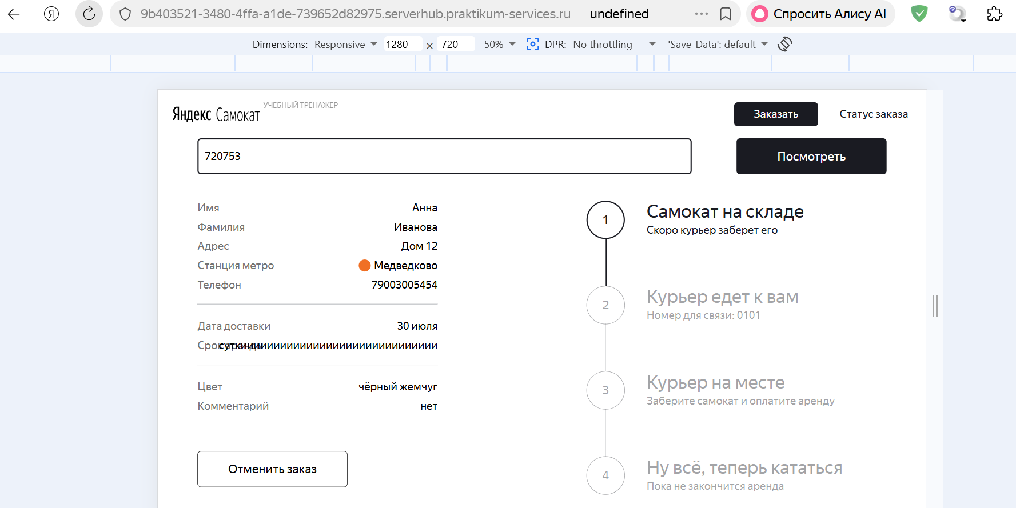
БР39 | Система не принимает валидное значение с дефисом "-" в поле "Фамилия" экрана "Сделать заказ" формы "Для кого самокат" | Стандартный | Открыт | 1. Запустить приложение "Яндекс Самокат" 2. Нажать кнопку "Заказать" в лендинге | 1. В поле "Фамилия" ввести валидное значение "Иванова-Иванова" 2. Снять фокус с поля | Значение принимается системой | Поле ввода подсвечивается красным. Текст ошибки «Введите корректную фамилию» | ОС Windows 11 Pro Яндекс.Браузер Версия 26.6.1.1039 (1280x720); Google Chrome Версия 150.0.7871.115 (1920x1080) | 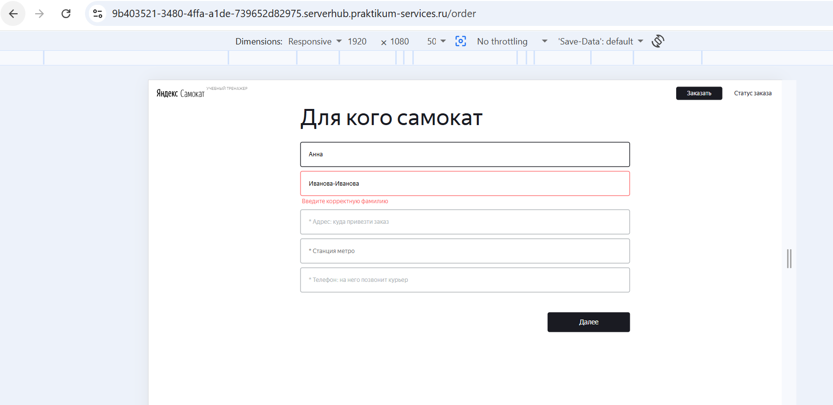 |  |  |  |  | 